CasoDePrueba1
EJECUCION 1 | CASO DE PRUEBA INICIAL |  |  |  |  |  |  |  |  |  | EJECUCION 2 | CASO DE PRUEBA INICIAL
 | Id de Caso |  |  |  | CP001 |  |  |  |  |  |  | Id de Caso |  |  |  | CP001
 | Nombre de Caso de prueba |  |  |  | Registrar Usuario |  |  |  |  |  |  | Nombre de Caso de prueba |  |  |  | Editar Perfil usuario
 | Estado del Caso de Prueba |  |  |  | Nuevo |  |  |  |  |  |  | Estado del Caso de Prueba |  |  |  | Nuevo
 | Responsable |  |  |  | Kevin David Sabogal Mancipe |  |  |  |  |  |  | Responsable |  |  |  | Kevin David Sabogal Mancipe
 | Objetivo |  |  |  | Registrar Usuario |  |  |  |  |  |  | Objetivo |  |  |  | Editar la informacion del perfil del usuario
 | Precondiciones |  |  |  | Ingresar a la paina principal |  |  |  |  |  |  | Precondiciones |  |  |  | Ingresar a la paina principal
 | Escrito por: |  |  |  | Harold David Hernandez Vasquez |  |  |  |  |  |  | Escrito por: |  |  |  | Kevin David Sabogal Mancipe
 | Fecha de Creación |  |  |  | 2025-05-08 |  |  |  |  |  |  | Fecha de Creación |  |  |  | 2025-05-05
 | Commit |  |  |  | 22b606ccbc98a67c78653067e5940221bc9969a5 |  |  |  |  |  |  | Commit |  |  |  | 22b606ccbc98a67c78653067e5940221bc9969a5
 | Fecha Ejecución |  |  |  | 2025-05-09 |  |  |  |  |  |  | Fecha Ejecución |  |  |  | 2025-05-05
 | N° | Paso a Paso |  |  | Resultado Esperado |  | Mensaje | Exitoso |  | Evidencia (parte inferior) |  | N° | Paso a Paso |  |  | Resultado Esperado |  | Mensaje | Exitoso |  | Evidencia (parte inferior)
 |  |  |  |  |  |  |  | Si | No |  |  |  |  |  |  |  |  |  | Si | No
 | 1 | 1- Estar ubicadio en la pagina principal |  |  | En la parte superior se debe evidenciar boton de registrarse |  |  |  |  | EV01 |  | 1 | 1- Entrar a la pagina principal |  |  | Pagina de inicio |  |  |  |  | EV01
 | 2 | 2- Darle click al boton de registrarse el cual se encuentra en la parte superior derecha |  |  | Formulario |  | ok | x |  | EV02 |  | 2 | 2- Darle click al boton de registrarse el cual se encuentra en la parte superior derecha |  |  | Formulario |  |  |  |  | EV02
 | 3 | 3- Debe seleccionar el tipo de documento |  |  | Seleccionar opcion |  | ok | x |  | EV03 |  | 3 | 3- Debe seleccionar el tipo de documento |  |  | Seleccionar opcion |  |  |  |  | EV03
 | 4 | 4- Debe escribir nombres y apellidos |  |  | Caja de texto |  | ok | x |  | EV04 |  | 4 | 4- Debe escribir nombres y apellidos |  |  | Caja de texto |  |  |  |  | EV04
 | 5 | 5- Debe escribir el correo electronico |  |  | Caja de texto |  | ok | x |  | EV05 |  | 5 | 5- Debe escribir el correo electronico |  |  | Caja de texto |  |  |  |  | EV05
 | 6 | 6- Debe escribir el numero de telefono |  |  | Caja de texto |  | ok | x |  | EV06 |  | 6 | 6- Debe escribir el numero de telefono |  |  | Caja de texto |  |  |  |  | EV06
 | 7 | 7- Debe escribir el numero de documento |  |  | Caja de texto |  | ok | x |  | EV07 |  | 7 | 7- Debe escribir el numero de documento |  |  | Caja de texto |  |  |  |  | EV07
 | 8 | 8- Debe escribir la direccion |  |  | Caja de texto |  | ok | x |  | EV08 |  | 8 | 8- Debe escribir la direccion |  |  | Caja de texto |  |  |  |  | EV08
 | 9 | 9- Debe escribir la contraseña |  |  | Caja de texto |  | ok | x |  | EV09 |  | 9 | 9- Debe escribir la contraseña |  |  | Caja de texto |  |  |  |  | EV09
 | 10 | 10- Debe escribir la confirmacion de la contraseña |  |  | Caja de texto |  | ok | x |  | EV10 |  | 10 | 10- Debe escribir la confirmacion de la contraseña |  |  | Caja de texto |  |  |  |  | EV10
 | 11 | 11- Debe arle click al boton Registrarse para enviar el formulario |  |  | Mensaje de alerta con confirmacion e usuario creado |  | ok | x |  | EV11 |  | 11 | 11- Debe arle click al boton Registrarse para enviar el formulario |  |  | Mensaje de alerta con confirmacion e usuario creado |  |  |  |  | EV11
 | Resultado esperado del caso de prueba |  |  |  | Registrar un nuevo usuario con todos los datos solicitados para poder ingresar a todos los servicios del sistema |  |  |  |  | Resultado |  | Resultado esperado del caso de prueba |  |  |  | Registrar un nuevo usuario con todos los datos solicitados para poder ingresar a todos los servicios del sistema |  |  |  |  | Resultado
 | campos |  | Tipo e documento | Nombre y apellido | Correo | Telefono | Numero de identificacion | Direccion | Contraseña | Confirmar Contraseña |  | campos |  | Tipo e documento | Nombre y apellido | Correo | Telefono | Numero de identificacion | Direccion | Contraseña | Confirmar Contraseña
 | ejemplo |  | Cedula de ciudadania | Kevin Sabogal | kevin@gmail.com | 3003113203 | 1,000,619,691 | Carrera 11 J bis #43 - 40 sur | Sena.2025 | Sena.2025 |  | ejemplo |  | Cedula de ciudadania | Kevin Sabogal | kevin@gmail.com | 3003113203 | 1,000,619,691 | Carrera 11 J bis #43 - 40 sur | Sena.2025 | Sena.2025

 | Tipo campo |  | string | string | string | string | string | string | string | string |  | Tipo campo |  | string | string | string | string | string | string | string | string
 | Restricción |  | N/A | N/A | Debe incluir un @ y un punto despues de este | Numerico | Numerico | N/A | Minimo 8 caracteres, un numero, letra mayuscula y minuscula, caracter especial. | Minimo 8 caracteres, un numero, letra mayuscula y minuscula, caracter especial. |  | Restricción |  | N/A | N/A | Debe incluir un @ y un punto despues de este | Numerico | Numerico | N/A | Minimo 8 caracteres, un numero, letra mayuscula y minuscula, caracter especial. | Minimo 8 caracteres, un numero, letra mayuscula y minuscula, caracter especial.
 | Valor por defecto |  | N/A | N/A | N/A | N/A | N/A | N/A | N/A | N/A |  | Valor por defecto |  | N/A | N/A | N/A | N/A | N/A | N/A | N/A | N/A
 | Permite modificar |  | SI | SI | SI | SI | SI | SI | SI | SI |  | Permite modificar |  | SI | SI | SI | SI | SI | SI | SI | SI
 | Obligatorio |  | SI | SI | SI | SI | SI | SI | SI | SI |  | Obligatorio |  | SI | SI | SI | SI | SI | SI | SI | SI
EJECUCION 1 | EVIDENCIAS |  |  |  |  |  |  |  |  |  | EJECUCION 2 | EVIDENCIAS
 | N° | Paso a Paso |  | 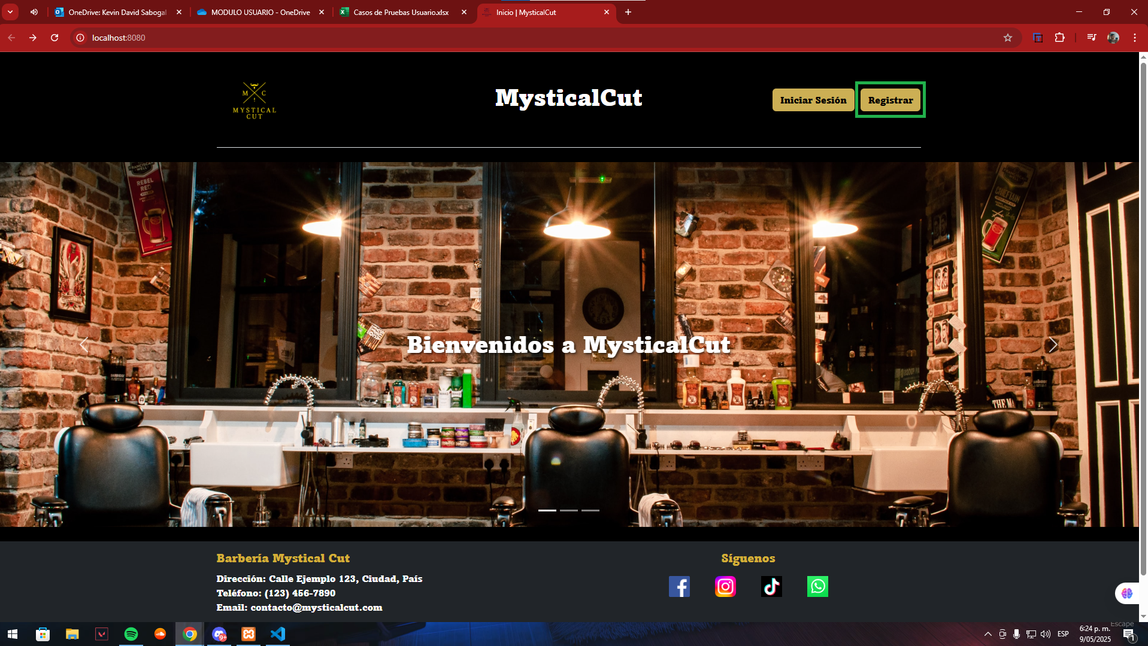 |  |  |  |  |  |  |  | N° | Paso a Paso
 | EV01, EV02 | 1- Entrar a la pagina principal 2- Darle click al boton de registrarse el cual se encuentra en la parte superior derecha |  |  |  |  |  |  |  |  |  | EV01, EV02 | 1- Entrar a la pagina principal 2- Darle click al boton de registrarse el cual se encuentra en la parte superior derecha

 | EV03, EV04, EV05, EV06, EV07, EV08, EV09, EV10 | 3- Debe seleccionar el tipo de documento 4- Debe escribir nombres y apellidos 5- Debe escribir el correo electronico 6- Debe escribir el numero de telefono 7- Debe escribir el numero de documento 8- Debe escribir la direccion 9- Debe escribir la contraseña 10- Debe escribir la confirmacion de la contraseña |  | 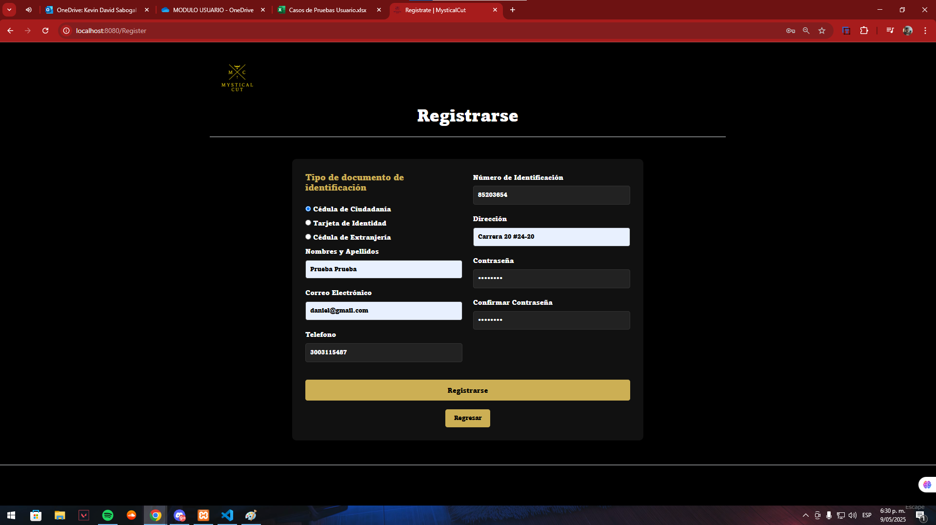 |  |  |  |  |  |  |  | EV03, EV04, EV05, EV06, EV07, EV08, EV09, EV10 | 3- Debe seleccionar el tipo de documento 4- Debe escribir nombres y apellidos 5- Debe escribir el correo electronico 6- Debe escribir el numero de telefono 7- Debe escribir el numero de documento 8- Debe escribir la direccion 9- Debe escribir la contraseña 10- Debe escribir la confirmacion de la contraseña

 | EV11 | 11- Debe arle click al boton Registrarse para enviar el formulario |  | 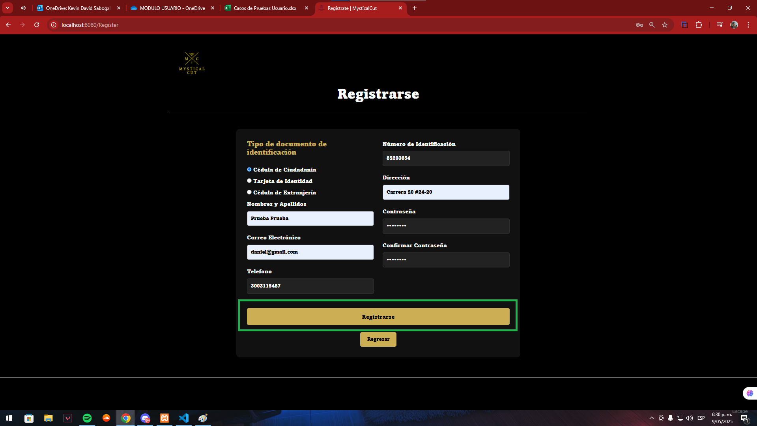 |  |  |  |  |  |  |  | EV11 | 11- Debe arle click al boton Registrarse para enviar el formulario

 | RESULTADO | Registrar un nuevo usuario con todos los datos solicitados para poder ingresar a todos los servicios del sistema |  | 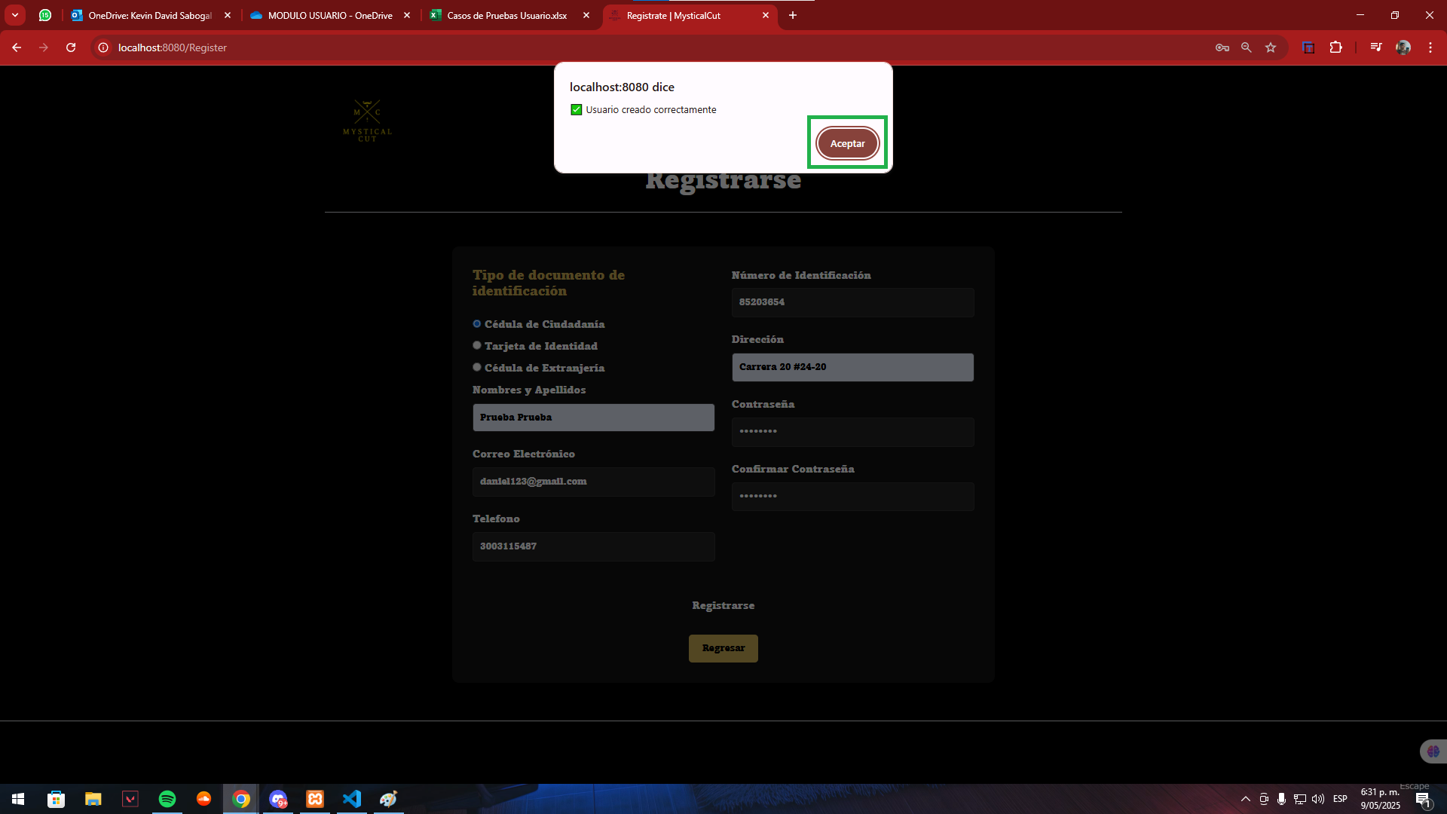 |  |  |  |  |  |  |  | RESULTADO | Registrar un nuevo usuario con todos los datos solicitados para poder ingresar a todos los servicios del sistema

CasoDePrueba2
EJECUCION 1 | CASO DE PRUEBA INICIAL |  |  |  |  |  |  |  |  |  | EJECUCION 2 | CASO DE PRUEBA INICIAL
 | Id de Caso |  |  |  | CP002 |  |  |  |  |  |  | Id de Caso |  |  |  | CP001
 | Nombre de Caso de prueba |  |  |  | Registrar Usuario (Erroneo) |  |  |  |  |  |  | Nombre de Caso de prueba |  |  |  | Editar Perfil usuario
 | Estado del Caso de Prueba |  |  |  | Nuevo |  |  |  |  |  |  | Estado del Caso de Prueba |  |  |  | Nuevo
 | Responsable |  |  |  | Kevin David Sabogal Mancipe |  |  |  |  |  |  | Responsable |  |  |  | Kevin David Sabogal Mancipe
 | Objetivo |  |  |  | Registrar Usuario |  |  |  |  |  |  | Objetivo |  |  |  | Editar la informacion del perfil del usuario
 | Precondiciones |  |  |  | Ingresar a la paina principal |  |  |  |  |  |  | Precondiciones |  |  |  | Ingresar a la paina principal
 | Escrito por: |  |  |  | Harold David Hernandez Vasquez |  |  |  |  |  |  | Escrito por: |  |  |  | Kevin David Sabogal Mancipe
 | Fecha de Creación |  |  |  | 2025-05-08 |  |  |  |  |  |  | Fecha de Creación |  |  |  | 2025-05-05
 | Commit |  |  |  | 22b606ccbc98a67c78653067e5940221bc9969a5 |  |  |  |  |  |  | Commit |  |  |  | 22b606ccbc98a67c78653067e5940221bc9969a5
 | Fecha Ejecución |  |  |  | 2025-05-09 |  |  |  |  |  |  | Fecha Ejecución |  |  |  | 2025-05-05
 | N° | Paso a Paso |  |  | Resultado Esperado |  | Mensaje | Exitoso |  | Evidencia (parte inferior) |  | N° | Paso a Paso |  |  | Resultado Esperado |  | Mensaje | Exitoso |  | Evidencia (parte inferior)
 |  |  |  |  |  |  |  | Si | No |  |  |  |  |  |  |  |  |  | Si | No
 | 1 | 1- Estar ubicadio en la pagina principal |  |  | En la parte superior se debe evidenciar boton de registrarse |  |  |  |  | EV01 |  | 1 | 1- Entrar a la pagina principal |  |  | Pagina de inicio |  |  |  |  | EV01
 | 2 | 2- Darle click al boton de registrarse el cual se encuentra en la parte superior derecha |  |  | Formulario |  | ok |  | x | EV02 |  | 2 | 2- Darle click al boton de registrarse el cual se encuentra en la parte superior derecha |  |  | Formulario |  |  |  |  | EV02
 | 3 | 3- No debe seleccionar ningun tipo de documento |  |  | Seleccionar opcion |  | ok |  | x | EV03 |  | 3 | 3- Debe seleccionar el tipo de documento |  |  | Seleccionar opcion |  |  |  |  | EV03
 | 4 | 4- Debe escribir nombres y apellidos |  |  | Caja de texto |  | ok |  | x | EV04 |  | 4 | 4- Debe escribir nombres y apellidos |  |  | Caja de texto |  |  |  |  | EV04
 | 5 | 5- Debe escribir el correo electronico |  |  | Caja de texto |  | ok |  | x | EV05 |  | 5 | 5- Debe escribir el correo electronico |  |  | Caja de texto |  |  |  |  | EV05
 | 6 | 6- Debe escribir el numero de telefono |  |  | Caja de texto |  | ok |  | x | EV06 |  | 6 | 6- Debe escribir el numero de telefono |  |  | Caja de texto |  |  |  |  | EV06
 | 7 | 7- Debe escribir el numero de documento |  |  | Caja de texto |  | ok |  | x | EV07 |  | 7 | 7- Debe escribir el numero de documento |  |  | Caja de texto |  |  |  |  | EV07
 | 8 | 8- Debe escribir la direccion |  |  | Caja de texto |  | ok |  | x | EV08 |  | 8 | 8- Debe escribir la direccion |  |  | Caja de texto |  |  |  |  | EV08
 | 9 | 9- Debe escribir la contraseña |  |  | Caja de texto |  | ok |  | x | EV09 |  | 9 | 9- Debe escribir la contraseña |  |  | Caja de texto |  |  |  |  | EV09
 | 10 | 10- Debe escribir la confirmacion de la contraseña |  |  | Caja de texto |  | ok |  | x | EV10 |  | 10 | 10- Debe escribir la confirmacion de la contraseña |  |  | Caja de texto |  |  |  |  | EV10
 | 11 | 11- Debe arle click al boton Registrarse para enviar el formulario |  |  | Mensaje de alerta con confirmacion e usuario creado |  | ok |  | x | EV11 |  | 11 | 11- Debe arle click al boton Registrarse para enviar el formulario |  |  | Mensaje de alerta con confirmacion e usuario creado |  |  |  |  | EV11
 | Resultado esperado del caso de prueba |  |  |  | Registrar un nuevo usuario con todos los datos solicitados para poder ingresar a todos los servicios del sistema |  |  |  |  | Resultado |  | Resultado esperado del caso de prueba |  |  |  | Registrar un nuevo usuario con todos los datos solicitados para poder ingresar a todos los servicios del sistema |  |  |  |  | Resultado
 | campos |  | Tipo e documento | Nombre y apellido | Correo | Telefono | Numero de identificacion | Direccion | Contraseña | Confirmar Contraseña |  | campos |  | Tipo e documento | Nombre y apellido | Correo | Telefono | Numero de identificacion | Direccion | Contraseña | Confirmar Contraseña
 | ejemplo |  | Cedula de ciudadania | Kevin Sabogal | kevin@gmail.com | 3003113203 | 1,000,619,691 | Carrera 11 J bis #43 - 40 sur | Sena.2025 | Sena.2025 |  | ejemplo |  | Cedula de ciudadania | Kevin Sabogal | kevin@gmail.com | 3003113203 | 1,000,619,691 | Carrera 11 J bis #43 - 40 sur | Sena.2025 | Sena.2025

 | Tipo campo |  | string | string | string | string | string | string | string | string |  | Tipo campo |  | string | string | string | string | string | string | string | string
 | Restricción |  | N/A | N/A | Debe incluir un @ y un punto despues de este | Numerico | Numerico | N/A | Minimo 8 caracteres, un numero, letra mayuscula y minuscula, caracter especial. | Minimo 8 caracteres, un numero, letra mayuscula y minuscula, caracter especial. |  | Restricción |  | N/A | N/A | Debe incluir un @ y un punto despues de este | Numerico | Numerico | N/A | Minimo 8 caracteres, un numero, letra mayuscula y minuscula, caracter especial. | Minimo 8 caracteres, un numero, letra mayuscula y minuscula, caracter especial.
 | Valor por defecto |  | N/A | N/A | N/A | N/A | N/A | N/A | N/A | N/A |  | Valor por defecto |  | N/A | N/A | N/A | N/A | N/A | N/A | N/A | N/A
 | Permite modificar |  | SI | SI | SI | SI | SI | SI | SI | SI |  | Permite modificar |  | SI | SI | SI | SI | SI | SI | SI | SI
 | Obligatorio |  | SI | SI | SI | SI | SI | SI | SI | SI |  | Obligatorio |  | SI | SI | SI | SI | SI | SI | SI | SI
EJECUCION 1 | EVIDENCIAS |  |  |  |  |  |  |  |  |  | EJECUCION 2 | EVIDENCIAS
 | N° | Paso a Paso |  |  |  |  |  |  |  |  |  | N° | Paso a Paso
 | EV01, EV02 | 1- Entrar a la pagina principal 2- Darle click al boton de registrarse el cual se encuentra en la parte superior derecha |  |  |  |  |  |  |  |  |  | EV01, EV02 | 1- Entrar a la pagina principal 2- Darle click al boton de registrarse el cual se encuentra en la parte superior derecha

 | EV03, EV04, EV05, EV06, EV07, EV08, EV09, EV10 | 3- No debe seleccionar ningun tipo de documento 4- Debe escribir nombres y apellidos 5- Debe escribir el correo electronico 6- Debe escribir el numero de telefono 7- Debe escribir el numero de documento 8- Debe escribir la direccion 9- Debe escribir la contraseña 10- Debe escribir la confirmacion de la contraseña |  | 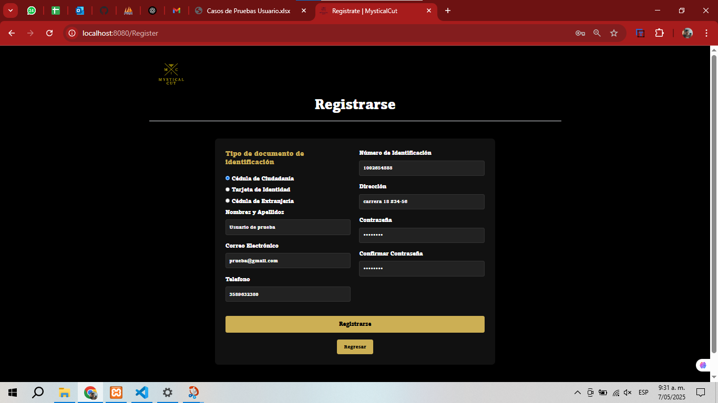 |  |  |  |  |  |  |  | EV03, EV04, EV05, EV06, EV07, EV08, EV09, EV10 | 3- Debe seleccionar el tipo de documento 4- Debe escribir nombres y apellidos 5- Debe escribir el correo electronico 6- Debe escribir el numero de telefono 7- Debe escribir el numero de documento 8- Debe escribir la direccion 9- Debe escribir la contraseña 10- Debe escribir la confirmacion de la contraseña

 | EV11 | 11- Debe arle click al boton Registrarse para enviar el formulario |  |  |  |  |  |  |  |  |  | EV11 | 11- Debe arle click al boton Registrarse para enviar el formulario

 | RESULTADO | Registrar un nuevo usuario con todos los datos solicitados para poder ingresar a todos los servicios del sistema |  | 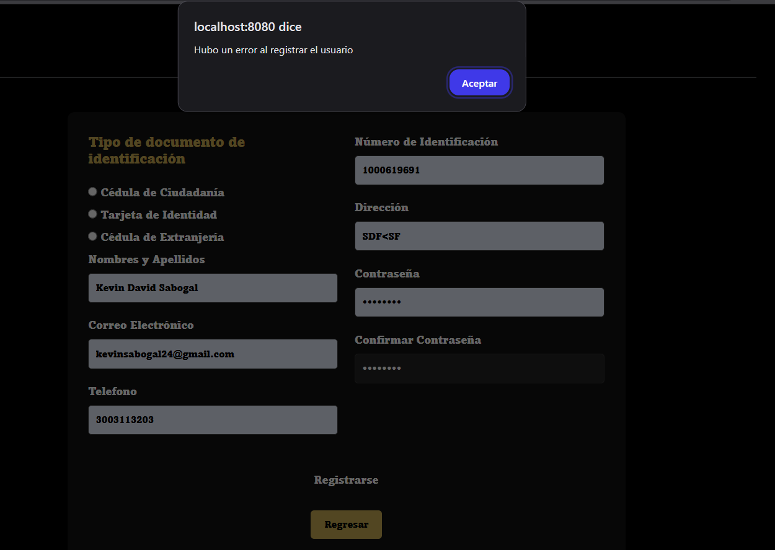 |  |  |  |  |  |  |  | RESULTADO | Registrar un nuevo usuario con todos los datos solicitados para poder ingresar a todos los servicios del sistema

CasoDePrueba3
EJECUCION 1 | CASO DE PRUEBA INICIAL |  |  |  |  |  |  |  |  | EJECUCION 2 | CASO DE PRUEBA INICIAL
 | Id de Caso |  |  |  | CP003 |  |  |  |  |  | Id de Caso |  |  | CP003
 | Nombre de Caso de prueba |  |  |  | Iniciar Sesion |  |  |  |  |  | Nombre de Caso de prueba |  |  | Iniciar Sesion
 | Estado del Caso de Prueba |  |  |  | Nuevo |  |  |  |  |  | Estado del Caso de Prueba |  |  | Nuevo
 | Responsable |  |  |  | Kevin David Sabogal Mancipe |  |  |  |  |  | Responsable |  |  | Kevin David Sabogal Mancipe
 | Objetivo |  |  |  | Que el usuario pueda iniciar sesion en el sistema con su correo y contraseña registrados previamente |  |  |  |  |  | Objetivo |  |  | Que el usuario pueda iniciar sesion en el sistema con su correo y contraseña registrados previamente
 | Precondiciones |  |  |  | Haberse registrado en el sistema |  |  |  |  |  | Precondiciones |  |  | Haberse registrado en el sistema
 | Escrito por: |  |  |  | Harold David Hernandez Vasquez |  |  |  |  |  | Escrito por: |  |  | Kevin David Sabogal Mancipe
 | Fecha de Creación |  |  |  | 2025-05-08 |  |  |  |  |  | Fecha de Creación |  |  | 2025-05-07
 | Commit |  |  |  | 22b606ccbc98a67c78653067e5940221bc9969a5 |  |  |  |  |  | Commit |  |  | 22b606ccbc98a67c78653067e5940221bc9969a5
 | Fecha Ejecución |  |  |  | 2025-05-09 |  |  |  |  |  | Fecha Ejecución |  |  | 2025-05-07
 | N° | Paso a Paso |  |  | Resultado Esperado | Mensaje | Exitoso |  | Evidencia (parte inferior) |  | N° | Paso a Paso |  | Resultado Esperado | Mensaje | Exitoso |  | Evidencia (parte inferior)
 |  |  |  |  |  |  | Si | No |  |  |  |  |  |  |  | Si | No
 | 1 | 1- Entrar a la pagina principal |  |  | Pagina de inicio |  |  |  | EV01 |  | 1 | 1- Entrar a la pagina principal |  | Pagina de inicio |  |  |  | EV01
 | 2 | 2- Darle click al boton de iniciar sesion el cual se encuentra en la parte superior derecha |  |  | Formulario | ok | x |  | EV02 |  | 2 | 2- Darle click al boton de iniciar sesion el cual se encuentra en la parte superior derecha |  | Formulario |  |  |  | EV02
 | 3 | 3- Colocar correo y contraseña del usuario |  |  | Caja de texto | ok | x |  | EV03 |  | 3 | 3- Colocar correo y contraseña del usuario |  | Caja de texto |  |  |  | EV03

 | 4 | 4- Debe arle click al boton Iniciar sesion para enviar el formulario |  |  | Vista de inicio el sistema | ok | x |  | EV04 |  | 4 | 4- Debe arle click al boton Iniciar sesion para enviar el formulario |  | Vista de inicio el sistema |  |  |  | EV04

 | Resultado esperado del caso de prueba |  |  |  | Que el usuario pueda entrar al sistema y ver los modulos disponibles que tiene habilitados para su rol |  |  |  | Resultado |  | Resultado esperado del caso de prueba |  |  | Que el usuario pueda entrar al sistema y ver los modulos disponibles que tiene habilitados para su rol |  |  |  | Resultado
 | campos |  | Correo electronico |  |  | Contraseña |  |  |  |  | campos |  | Correo electronico |  | Contraseña
 | ejemplo |  | prueba@gmail.com |  |  | Sena.2025 |  |  |  |  | ejemplo |  | prueba@gmail.com |  | Sena.2025

 | Tipo campo |  | string |  |  | string |  |  |  |  | Tipo campo |  | string |  | string
 | Restricción |  | Debe incluir un @ y un punto despues de este |  |  | Minimo 8 caracteres, un numero, letra mayuscula y minuscula, caracter especial. |  |  |  |  | Restricción |  | Debe incluir un @ y un punto despues de este |  | Minimo 8 caracteres, un numero, letra mayuscula y minuscula, caracter especial.
 | Valor por defecto |  | N/A |  |  | N/A |  |  |  |  | Valor por defecto |  | N/A |  | N/A
 | Permite modificar |  | SI |  |  | SI |  |  |  |  | Permite modificar |  | SI |  | SI
 | Obligatoriedad |  | SI |  |  | SI |  |  |  |  | Obligatoriedad |  | SI |  | SI
EJECUCION 1 | EVIDENCIAS |  |  |  |  |  |  |  |  | EJECUCION 2 | EVIDENCIAS
 | N° | Paso a Paso |  | 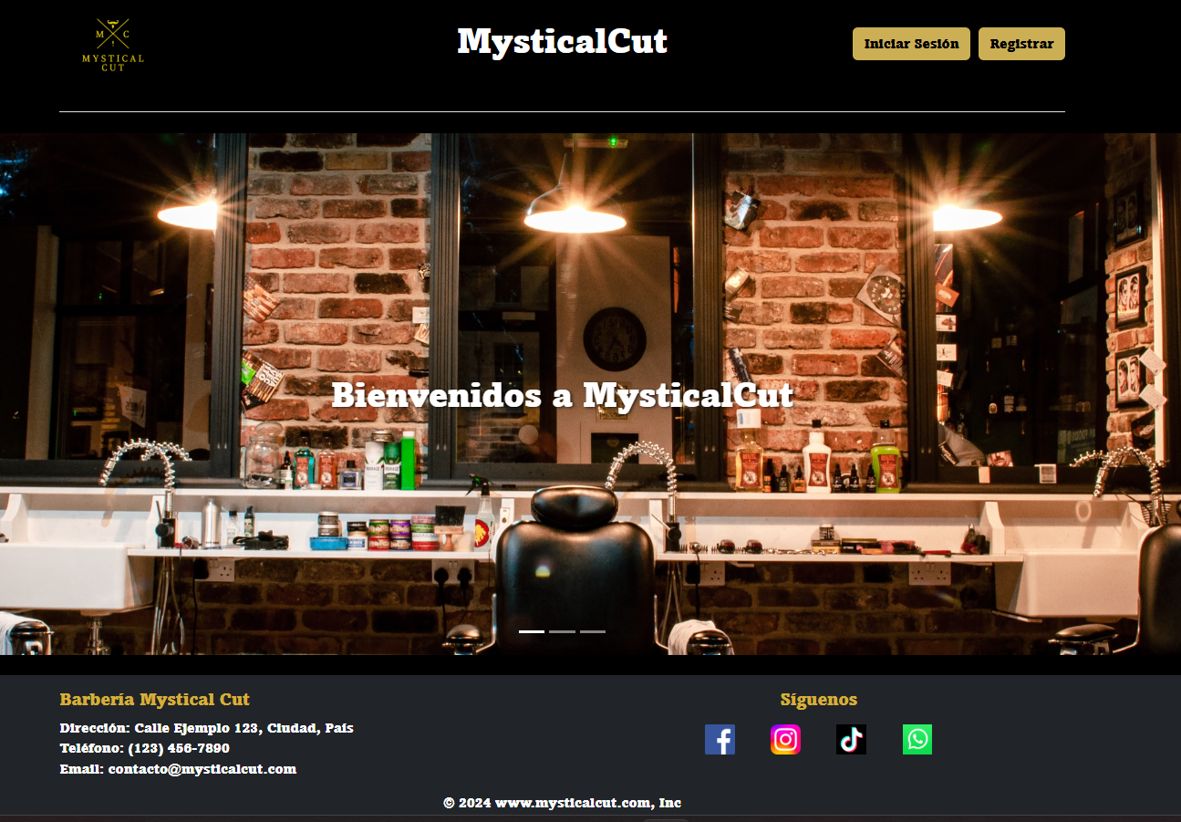 |  |  |  |  |  |  | N° | Paso a Paso
 | EV01, EV02 | 1- Entrar a la pagina principal 2- Darle click al boton de iniciar sesion el cual se encuentra en la parte superior derecha |  |  |  |  |  |  |  |  | EV01, EV02 | 1- Entrar a la pagina principal 2- Darle click al boton de iniciar sesion el cual se encuentra en la parte superior derecha

 | EV03 | 3- Colocar correo y contraseña del usuario |  | 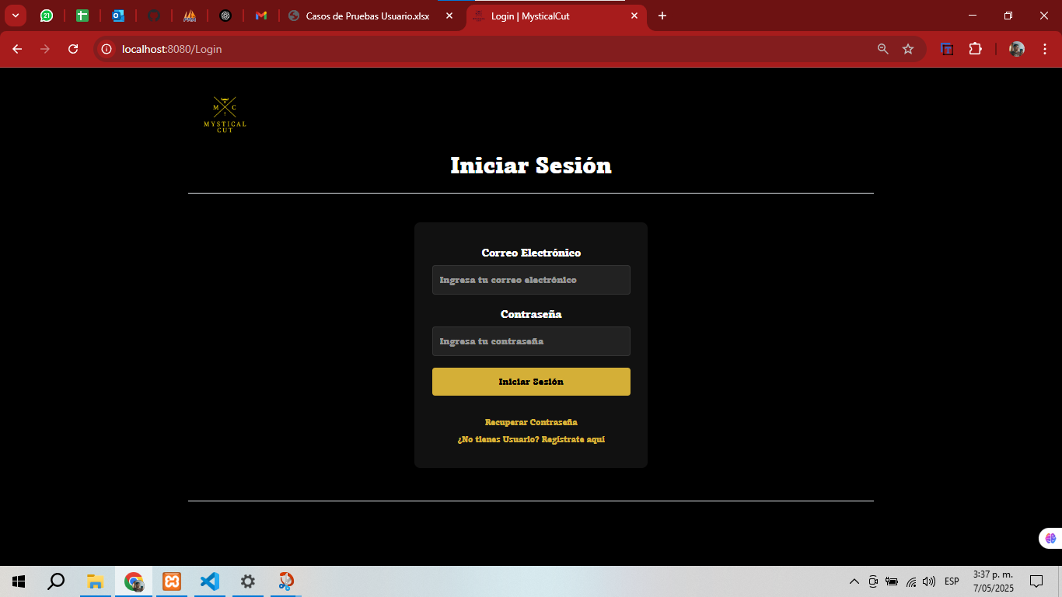 |  |  |  |  |  |  | EV03 | 3- Colocar correo y contraseña del usuario

 | EV04 | 4- Debe arle click al boton Iniciar sesion para enviar el formulario |  | 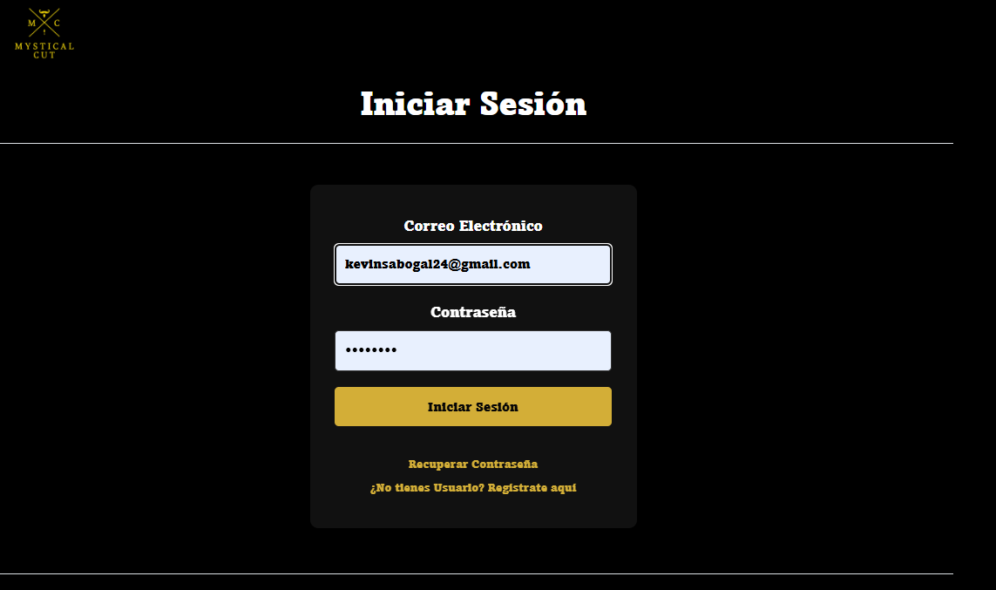 |  |  |  |  |  |  | EV04 | 4- Debe arle click al boton Iniciar sesion para enviar el formulario

 | RESULTADO | Que el usuario pueda entrar al sistema y ver los modulos disponibles que tiene habilitados para su rol |  | 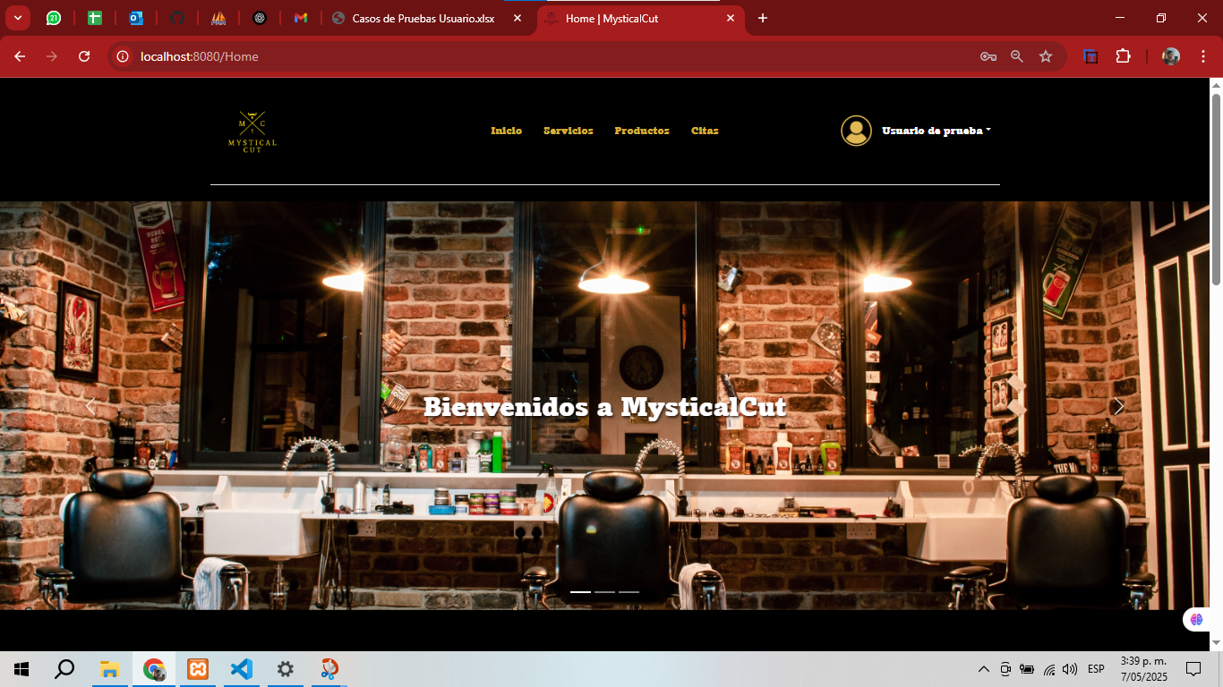 |  |  |  |  |  |  | RESULTADO | Que el usuario pueda entrar al sistema y ver los modulos disponibles que tiene habilitados para su rol

CasoDePrueba4
EJECUCION 1 | CASO DE PRUEBA INICIAL |  |  |  |  |  |  |  |  | EJECUCION 2 | CASO DE PRUEBA INICIAL
 | Id de Caso |  |  |  | CP004 |  |  |  |  |  | Id de Caso |  |  | CP004
 | Nombre de Caso de prueba |  |  |  | Iniciar Sesion (Erroneo) |  |  |  |  |  | Nombre de Caso de prueba |  |  | Iniciar Sesion
 | Estado del Caso de Prueba |  |  |  | Nuevo |  |  |  |  |  | Estado del Caso de Prueba |  |  | Nuevo
 | Responsable |  |  |  | Kevin David Sabogal Mancipe |  |  |  |  |  | Responsable |  |  | Kevin David Sabogal Mancipe
 | Objetivo |  |  |  | Que el usuario pueda iniciar sesion en el sistema con su correo y contraseña registrados previamente |  |  |  |  |  | Objetivo |  |  | Que el usuario pueda iniciar sesion en el sistema con su correo y contraseña registrados previamente
 | Precondiciones |  |  |  | Haberse registrado en el sistema |  |  |  |  |  | Precondiciones |  |  | Haberse registrado en el sistema
 | Escrito por: |  |  |  | Harold David Hernandez Vasquez |  |  |  |  |  | Escrito por: |  |  | Kevin David Sabogal Mancipe
 | Fecha de Creación |  |  |  | 2025-05-08 |  |  |  |  |  | Fecha de Creación |  |  | 2025-05-07
 | Commit |  |  |  | 22b606ccbc98a67c78653067e5940221bc9969a5 |  |  |  |  |  | Commit |  |  | 22b606ccbc98a67c78653067e5940221bc9969a5
 | Fecha Ejecución |  |  |  | 2025-05-09 |  |  |  |  |  | Fecha Ejecución |  |  | 2025-05-07
 | N° | Paso a Paso |  |  | Resultado Esperado | Mensaje | Exitoso |  | Evidencia (parte inferior) |  | N° | Paso a Paso |  | Resultado Esperado | Mensaje | Exitoso |  | Evidencia (parte inferior)
 |  |  |  |  |  |  | Si | No |  |  |  |  |  |  |  | Si | No
 | 1 | 1- Entrar a la pagina principal |  |  | Pagina de inicio |  |  |  | EV01 |  | 1 | 1- Entrar a la pagina principal |  | Pagina de inicio |  |  |  | EV01
 | 2 | 2- Darle click al boton de iniciar sesion el cual se encuentra en la parte superior derecha |  |  | Formulario | ok | x |  | EV02 |  | 2 | 2- Darle click al boton de iniciar sesion el cual se encuentra en la parte superior derecha |  | Formulario |  |  |  | EV02
 | 3 | 3- Colocar correo y contraseña del usuario mal |  |  | Caja de texto | ok | x |  | EV03 |  | 3 | 3- Colocar correo y contraseña del usuario |  | Caja de texto |  |  |  | EV03

 | 4 | 4- Debe darle click al boton Iniciar sesion para enviar el formulario |  |  | Vista de inicio el sistema | ok | x |  | EV04 |  | 4 | 4- Debe arle click al boton Iniciar sesion para enviar el formulario |  | Vista de inicio el sistema |  |  |  | EV04

 | Resultado esperado del caso de prueba |  |  |  | Que el usuario pueda entrar al sistema y ver los modulos disponibles que tiene habilitados para su rol |  |  |  | Resultado |  | Resultado esperado del caso de prueba |  |  | Que el usuario pueda entrar al sistema y ver los modulos disponibles que tiene habilitados para su rol |  |  |  | Resultado
 | campos |  | Correo electronico |  |  | Contraseña |  |  |  |  | campos |  | Correo electronico |  | Contraseña
 | ejemplo |  | prueba@gmail.com |  |  | Sena.2025 |  |  |  |  | ejemplo |  | prueba@gmail.com |  | Sena.2025

 | Tipo campo |  | string |  |  | string |  |  |  |  | Tipo campo |  | string |  | string
 | Restricción |  | Debe incluir un @ y un punto despues de este |  |  | Minimo 8 caracteres, un numero, letra mayuscula y minuscula, caracter especial. |  |  |  |  | Restricción |  | Debe incluir un @ y un punto despues de este |  | Minimo 8 caracteres, un numero, letra mayuscula y minuscula, caracter especial.
 | Valor por defecto |  | N/A |  |  | N/A |  |  |  |  | Valor por defecto |  | N/A |  | N/A
 | Permite modificar |  | SI |  |  | SI |  |  |  |  | Permite modificar |  | SI |  | SI
 | Obligatoriedad |  | SI |  |  | SI |  |  |  |  | Obligatoriedad |  | SI |  | SI
EJECUCION 1 | EVIDENCIAS |  |  |  |  |  |  |  |  | EJECUCION 2 | EVIDENCIAS
 | N° | Paso a Paso |  | 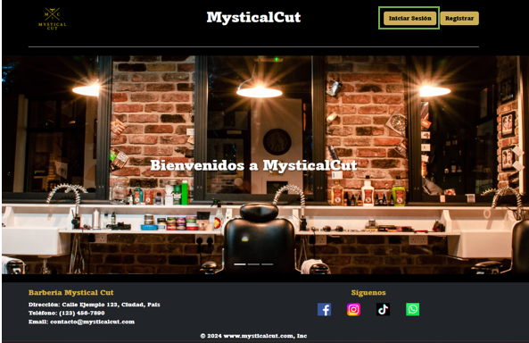 |  |  |  |  |  |  | N° | Paso a Paso
 | EV01, EV02 | 1- Entrar a la pagina principal 2- Darle click al boton de iniciar sesion el cual se encuentra en la parte superior derecha |  |  |  |  |  |  |  |  | EV01, EV02 | 1- Entrar a la pagina principal 2- Darle click al boton de iniciar sesion el cual se encuentra en la parte superior derecha

 | EV03 | 3- Colocar correo y contraseña del usuario |  | 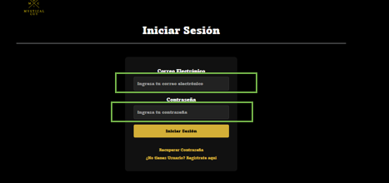 |  |  |  |  |  |  | EV03 | 3- Colocar correo y contraseña del usuario

 | EV04 | 4- Debe arle click al boton Iniciar sesion para enviar el formulario |  | 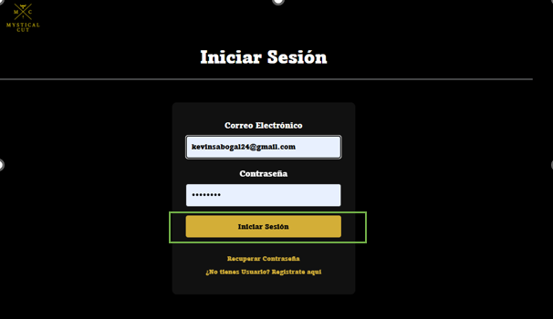 |  |  |  |  |  |  | EV04 | 4- Debe arle click al boton Iniciar sesion para enviar el formulario

 | RESULTADO | Sale La alerta De que Tiene Algo mal en las credenciales |  | 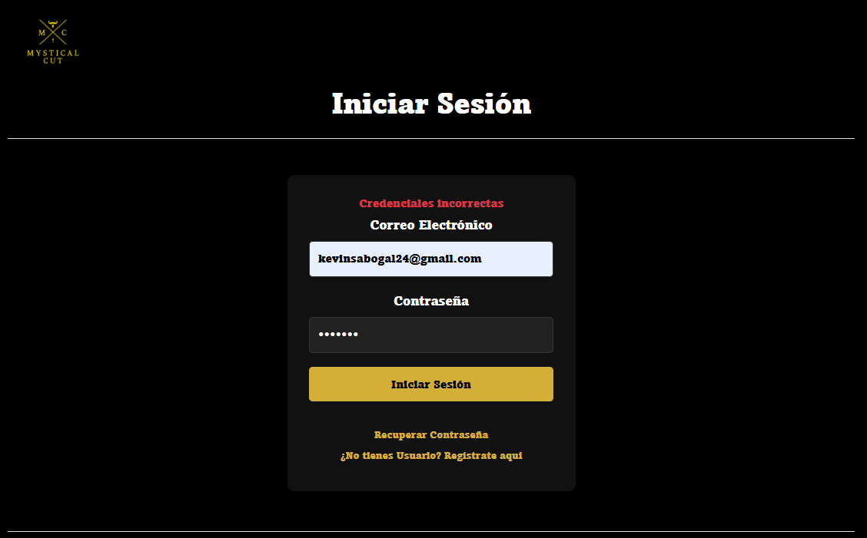 |  |  |  |  |  |  | RESULTADO | Que el usuario pueda entrar al sistema y ver los modulos disponibles que tiene habilitados para su rol

CasoDePrueba5
EJECUCION 1 | CASO DE PRUEBA INICIAL |  |  |  |  |  |  |  |  | EJECUCION 2 | CASO DE PRUEBA INICIAL
 | Id de Caso |  |  |  | CP005 |  |  |  |  |  | Id de Caso |  |  | CP003
 | Nombre de Caso de prueba |  |  |  | Ver perfil |  |  |  |  |  | Nombre de Caso de prueba |  |  | Ver perfil
 | Estado del Caso de Prueba |  |  |  | Nuevo |  |  |  |  |  | Estado del Caso de Prueba |  |  | Nuevo
 | Responsable |  |  |  | Kevin David Sabogal Mancipe |  |  |  |  |  | Responsable |  |  | Kevin David Sabogal Mancipe
 | Objetivo |  |  |  | Que el usuario pueda ver los detalles de su perfil. |  |  |  |  |  | Objetivo |  |  | Que el usuario pueda ver los detalles de su perfil.
 | Precondiciones |  |  |  | Haber iniciado sesión |  |  |  |  |  | Precondiciones |  |  | Haber iniciado sesión
 | Escrito por: |  |  |  | Harold David Hernandez Vasquez |  |  |  |  |  | Escrito por: |  |  | Kevin David Sabogal Mancipe
 | Fecha de Creación |  |  |  | 2025-05-08 |  |  |  |  |  | Fecha de Creación |  |  | 2025-05-07
 | Commit |  |  |  | 22b606ccbc98a67c78653067e5940221bc9969a5 |  |  |  |  |  | Commit |  |  | 22b606ccbc98a67c78653067e5940221bc9969a5
 | Fecha Ejecución |  |  |  | 2025-05-09 |  |  |  |  |  | Fecha Ejecución |  |  | 2025-05-07
 | N° | Paso a Paso |  |  | Resultado Esperado | Mensaje | Exitoso |  | Evidencia (parte inferior) |  | N° | Paso a Paso |  | Resultado Esperado | Mensaje | Exitoso |  | Evidencia (parte inferior)
 |  |  |  |  |  |  | Si | No |  |  |  |  |  |  |  | Si | No
 | 1 | 1- Estando en la pagina de inicio ir a la parte superior derecha donde esta el nombre de usuario y dar click |  |  | Deplegable |  | x |  | EV01 |  | 1 | 1- Estando en la pagina de inicio ir a la parte superior derecha donde esta el nombre de usuario y dar click |  | Deplegable |  |  |  | EV01
 | 2 | 2- Darle click a la opcion de "Perfil" |  |  | Vista del perfil del usuario |  | x |  | EV02 |  | 2 | 2- Darle click a la opcion de "Perfil" |  | Vista del perfil del usuario |  |  |  | EV02
 | Resultado esperado del caso de prueba |  |  |  | Que el usuario pueda ver sus datos registraos en el sistema en una vista llamada Perfil |  |  |  | Resultado |  | Resultado esperado del caso de prueba |  |  | Que el usuario pueda ver sus datos registraos en el sistema en una vista llamada Perfil |  |  |  | Resultado
 | campos |  | Nombre del usuario |  | Perfil |  |  |  |  |  | campos |  | Nombre del usuario | Perfil
 | ejemplo |  | Kevin Saboal |  | Perfil |  |  |  |  |  | ejemplo |  | Kevin Saboal | Perfil

 | Tipo campo |  | string |  | string |  |  |  |  |  | Tipo campo
 | Restricción |  |  |  |  |  |  |  |  |  | Restricción
 | Valor por defecto |  |  |  |  |  |  |  |  |  | Valor por defecto
 | Permite modificar |  |  |  |  |  |  |  |  |  | Permite modificar
 | Obligatorio |  |  |  |  |  |  |  |  |  | Obligatorio
EJECUCION 1 | EVIDENCIAS |  |  |  |  |  |  |  |  | EJECUCION 2 | EVIDENCIAS
 | N° | Paso a Paso |  | 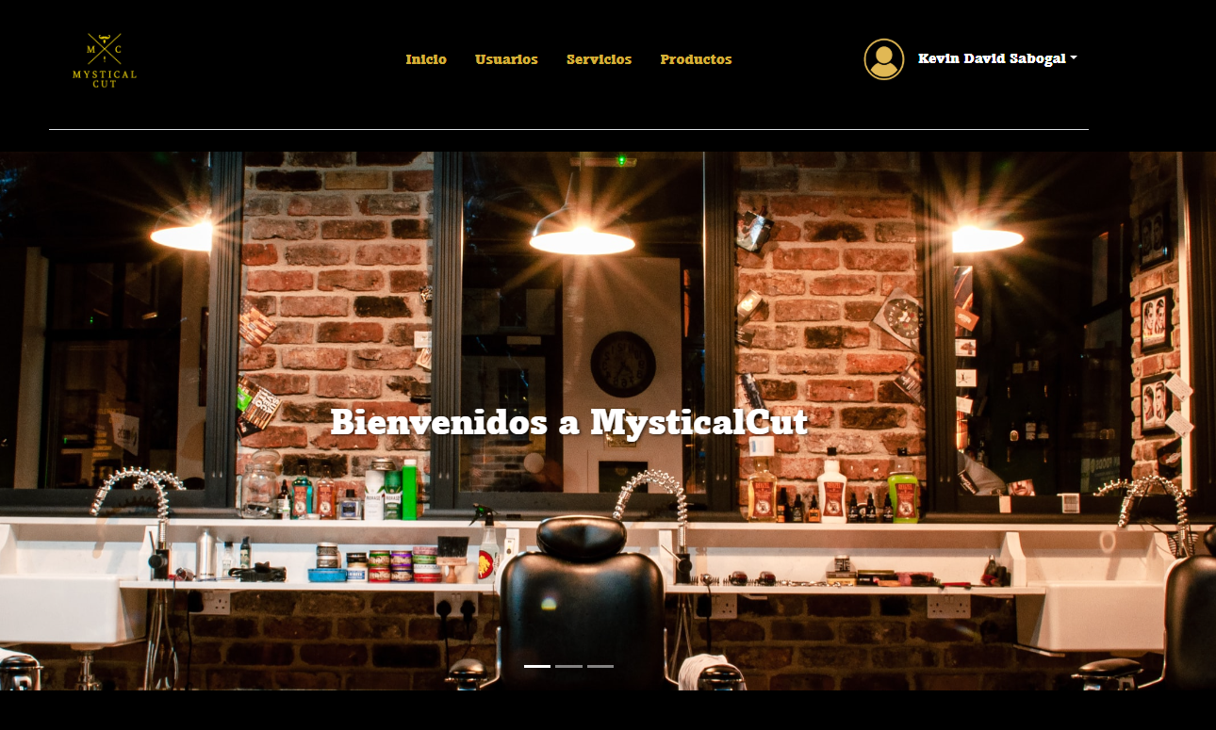 |  |  |  |  |  |  | N° | Paso a Paso
 | EV01 | 1- Estando en la pagina de inicio ir a la parte superior derecha donde esta el nombre de usuario y dar click |  |  |  |  |  |  |  |  | EV01, EV02 | 1- Entrar a la pagina principal 2- Darle click al boton de iniciar sesion el cual se encuentra en la parte superior derecha

 | EV02 | 2- Darle click a la opcion de "Perfil" |  | 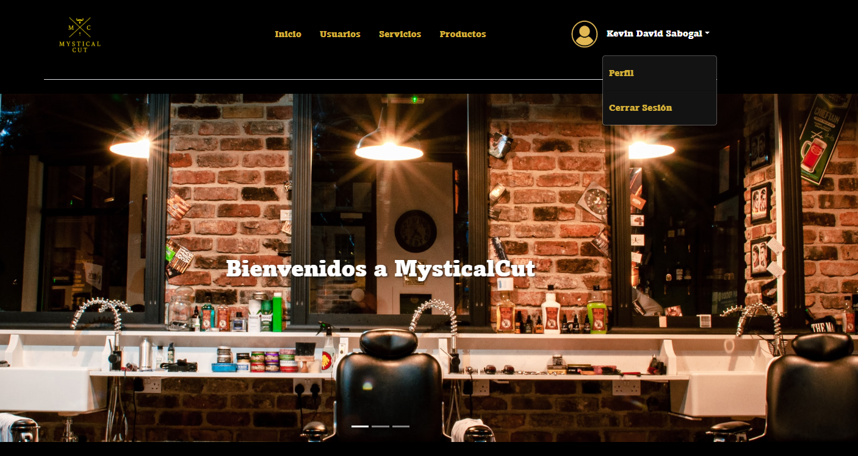 |  |  |  |  |  |  | EV03 | 3- Colocar correo y contraseña del usuario

 | RESULTADO | Que el usuario pueda ver sus datos registrados en el sistema en una vista llamada Perfil |  | 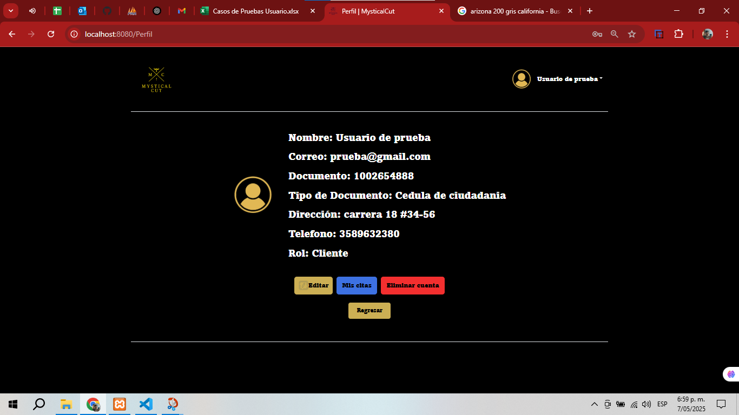 |  |  |  |  |  |  | EV04 | 4- Debe arle click al boton Iniciar sesion para enviar el formulario

 |  |  |  |  |  |  |  |  |  |  | RESULTADO | Que el usuario pueda entrar al sistema y ver los modulos disponibles que tiene habilitados para su rol

CasoDePrueba6
EJECUCION 1 | CASO DE PRUEBA INICIAL |  |  |  |  |  |  |  |  |  |  |  | EJECUCION 2 | CASO DE PRUEBA INICIAL
 | Id de Caso |  |  |  |  | CP006 |  |  |  |  |  |  |  | Id de Caso |  |  |  |  | CP004
 | Nombre de Caso de prueba |  |  |  |  | Editar Perfil usuario |  |  |  |  |  |  |  | Nombre de Caso de prueba |  |  |  |  | Editar Perfil usuario
 | Estado del Caso de Prueba |  |  |  |  | Nuevo |  |  |  |  |  |  |  | Estado del Caso de Prueba |  |  |  |  | Nuevo
 | Responsable |  |  |  |  | Kevin David Sabogal Mancipe |  |  |  |  |  |  |  | Responsable |  |  |  |  | Kevin David Sabogal Mancipe
 | Objetivo |  |  |  |  | Editar la informacion del perfil del usuario |  |  |  |  |  |  |  | Objetivo |  |  |  |  | Editar la informacion del perfil del usuario
 | Precondiciones |  |  |  |  | Haber iniciado sesion |  |  |  |  |  |  |  | Precondiciones |  |  |  |  | Haber iniciado sesion
 | Escrito por: |  |  |  |  | Harold David Hernandez Vasquez |  |  |  |  |  |  |  | Escrito por: |  |  |  |  | Kevin David Sabogal Mancipe
 | Fecha de Creación |  |  |  |  | 2025-05-08 |  |  |  |  |  |  |  | Fecha de Creación |  |  |  |  | 2025-05-05
 | Commit |  |  |  |  | 22b606ccbc98a67c78653067e5940221bc9969a5 |  |  |  |  |  |  |  | Commit |  |  |  |  | 22b606ccbc98a67c78653067e5940221bc9969a5
 | Fecha Ejecución |  |  |  |  | 2025-05-09 |  |  |  |  |  |  |  | Fecha Ejecución |  |  |  |  | 2025-05-05
 | N° | Paso a Paso |  |  |  | Resultado Esperado |  | Mensaje | Exitoso |  |  | Evidencia (parte inferior) |  | N° | Paso a Paso |  |  |  | Resultado Esperado |  | Mensaje | Exitoso |  |  | Evidencia (parte inferior)
 |  |  |  |  |  |  |  |  | Si | No |  |  |  |  |  |  |  |  |  |  |  | Si | No
 | 1 | 1- Estando en la vista del perfil vamos al boton de Editar |  |  |  | Vista para editar el usuario |  |  |  |  |  | EV01 |  | 1 | 1- Estando en la vista del perfil vamos al boton de Editar |  |  |  | Vista para editar el usuario |  |  |  |  |  | EV01
 | 2 | 2- Llenar formulario con los datos que se quieren modificar |  |  |  | Formulario |  | ok | x |  |  | EV02 |  | 2 | 2- Llenar formulario con los datos que se quieren modificar |  |  |  | Formulario |  | ok | x |  |  | EV02
 | 3 | 3- Dar click al boton de guardar cambios |  |  |  | Mensaje de alerta |  | ok | x |  |  | EV03 |  | 3 | 3- Dar click al boton de guardar cambios |  |  |  | Mensaje de alerta |  | ok | x |  |  | EV03
 | Resultado esperado del caso de prueba |  |  |  |  | Editar cualquier campo que el usuario desee, sin necesidad de tener que actualizar todos los campos, o si un campo queda vacio no lo guarde como vacio sino que deje el dato que estaba previamente. |  |  |  |  |  | Resultado |  | Resultado esperado del caso de prueba |  |  |  |  | Editar cualquier campo que el usuario desee, sin necesidad de tener que actualizar todos los campos, o si un campo queda vacio no lo guarde como vacio sino que deje el dato que estaba previamente. |  |  |  |  |  | Resultado
 | campos |  | Editar | Tipo e documento | Nombre y apellido | Correo | Telefono | Numero de identificacion | Direccion | Contraseña | Confirmar Contraseña | Guardar cambios |  | campos |  | Editar | Tipo e documento | Nombre y apellido | Correo | Telefono | Numero de identificacion | Direccion | Contraseña | Confirmar Contraseña | Guardar cambios
 | ejemplo |  | Editar | Cedula de ciudadania | Kevin Sabogal | kevin@gmail.com | 3003113203 | 1,000,619,691 | Carrera 11 J bis #43 - 40 sur | Sena.2025 | Sena.2025 | Guardar cambios |  | ejemplo |  | Editar | Cedula de ciudadania | Kevin Sabogal | kevin@gmail.com | 3003113203 | 1,000,619,691 | Carrera 11 J bis #43 - 40 sur | Sena.2025 | Sena.2025 | Guardar cambios

 | Tipo campo |  | string | string | string | string | string | string | string | string | string | string |  | Tipo campo |  | string | string | string | string | string | string | string | string | string | string
 | Restricción |  | N/A | N/A | N/A | Debe incluir un @ y un punto despues de este | Numerico | Numerico | N/A | Minimo 8 caracteres, un numero, letra mayuscula y minuscula, caracter especial. | Minimo 8 caracteres, un numero, letra mayuscula y minuscula, caracter especial. | N/A |  | Restricción |  | N/A | N/A | N/A | Debe incluir un @ y un punto despues de este | Numerico | Numerico | N/A | Minimo 8 caracteres, un numero, letra mayuscula y minuscula, caracter especial. | Minimo 8 caracteres, un numero, letra mayuscula y minuscula, caracter especial. | N/A
 | Valor por defecto |  | N/A | N/A | N/A | N/A | N/A | N/A | N/A | N/A | N/A | N/A |  | Valor por defecto |  | N/A | N/A | N/A | N/A | N/A | N/A | N/A | N/A | N/A | N/A
 | Permite modificar |  | NO | SI | SI | SI | SI | SI | SI | SI | SI | NO |  | Permite modificar |  | NO | SI | SI | SI | SI | SI | SI | SI | SI | NO
 | Obligatorio |  | SI | SI | SI | SI | SI | SI | SI | SI | SI | NO |  | Obligatorio |  | SI | SI | SI | SI | SI | SI | SI | SI | SI | NO
EJECUCION 1 | EVIDENCIAS |  |  |  |  |  |  |  |  |  |  |  | EJECUCION 2 | EVIDENCIAS
 | N° | Paso a Paso |  |  | 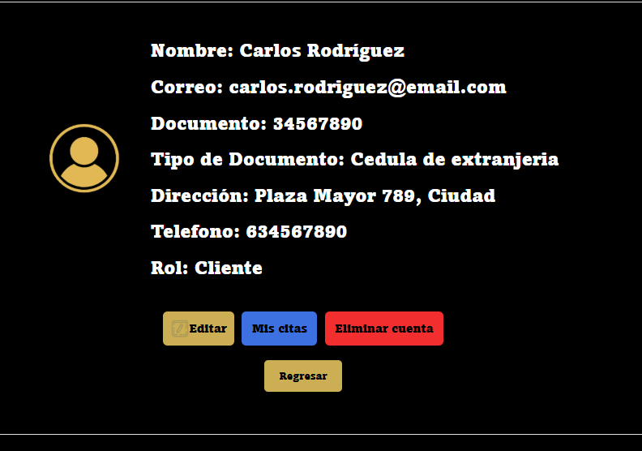 |  |  |  |  |  |  |  |  | N° | Paso a Paso
 | EV01 | 1- Estando en la vista del perfil vamos al boton de Editar |  |  |  |  |  |  |  |  |  |  |  | EV01 | 1- Estando en la vista del perfil vamos al boton de Editar

 | EV02 | 2- Llenar formulario con los datos que se quieren modificar |  |  | 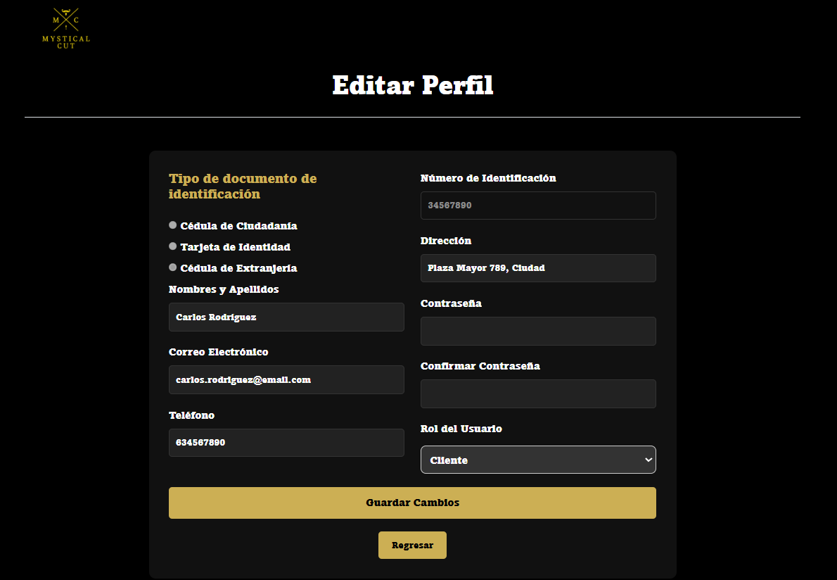 |  |  |  |  |  |  |  |  | EV02 | 2- Llenar formulario con los datos que se quieren modificar

 | EV03 | 3- Dar click al boton de guardar cambios |  |  |  |  |  |  |  |  |  |  |  | EV03 | 3- Dar click al boton de guardar cambios

 | RESULTADO | Editar cualquier campo que el usuario desee, sin necesidad de tener que actualizar todos los campos, o si un campo queda vacio no lo guarde como vacio sino que deje el dato que estaba previamente. |  |  | 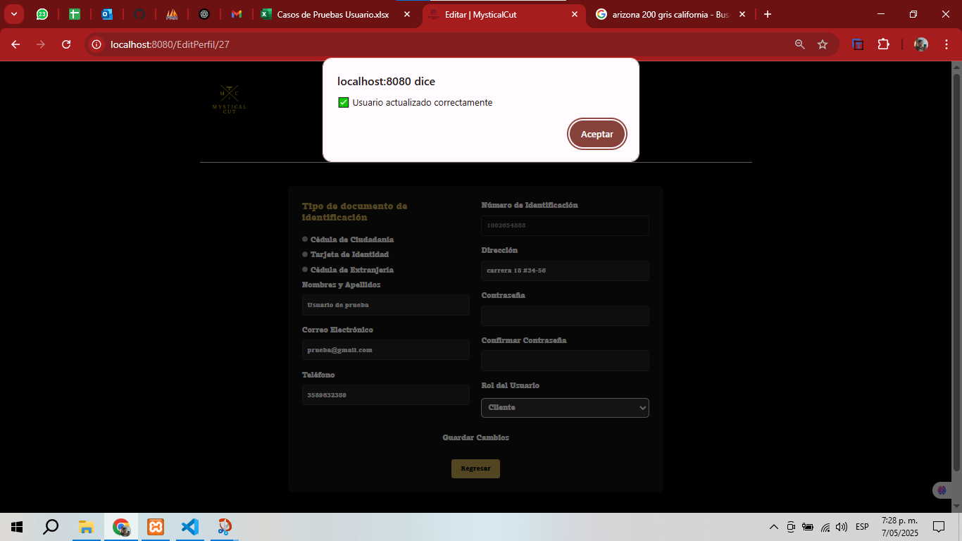 |  |  |  |  |  |  |  |  | RESULTADO | Editar cualquier campo que el usuario desee, sin necesidad de tener que actualizar todos los campos, o si un campo queda vacio no lo guarde como vacio sino que deje el dato que estaba previamente.

CasoDePrueba7
EJECUCION 1 | CASO DE PRUEBA INICIAL |  |  |  |  |  |  |  |  |  | EJECUCION 2 | CASO DE PRUEBA INICIAL
 | Id de Caso |  |  |  |  | CP007 |  |  |  |  |  | Id de Caso |  |  |  | CP005
 | Nombre de Caso de prueba |  |  |  |  | Eliminar Perfil |  |  |  |  |  | Nombre de Caso de prueba |  |  |  | Eliminar Perfil
 | Estado del Caso de Prueba |  |  |  |  | Nuevo |  |  |  |  |  | Estado del Caso de Prueba |  |  |  | Nuevo
 | Responsable |  |  |  |  | Kevin David Sabogal Mancipe |  |  |  |  |  | Responsable |  |  |  | Kevin David Sabogal Mancipe
 | Objetivo |  |  |  |  | Eliminar la cuenta del usuario |  |  |  |  |  | Objetivo |  |  |  | Eliminar la cuenta del usuario
 | Precondiciones |  |  |  |  | Haber iniciado sesion y estar en la seccion del perfil |  |  |  |  |  | Precondiciones |  |  |  | Haber iniciado sesion
 | Escrito por: |  |  |  |  | Harold David Hernandez Vasquez |  |  |  |  |  | Escrito por: |  |  |  | Kevin David Sabogal Mancipe
 | Fecha de Creación |  |  |  |  | 2025-05-08 |  |  |  |  |  | Fecha de Creación |  |  |  | 2025-05-05
 | Commit |  |  |  |  | 22b606ccbc98a67c78653067e5940221bc9969a5 |  |  |  |  |  | Commit |  |  |  | 22b606ccbc98a67c78653067e5940221bc9969a5
 | Fecha Ejecución |  |  |  |  | 2025-05-09 |  |  |  |  |  | Fecha Ejecución |  |  |  | 2025-05-05
 | N° | Paso a Paso |  |  |  | Resultado Esperado | Mensaje | Exitoso |  | Evidencia (parte inferior) |  | N° | Paso a Paso |  |  | Resultado Esperado | Mensaje | Exitoso |  | Evidencia (parte inferior)
 |  |  |  |  |  |  |  | Si | No |  |  |  |  |  |  |  |  | Si | No
 | 1 | 1- Estando en la vista del perfil vamos al boton de Eliminar cuenta |  |  |  | Mensaje de alerta | ok | x |  | EV01 |  | 1 | 1- Estando en la vista del perfil vamos al boton de Eliminar cuenta |  |  | Mensaje de alerta |  |  |  | EV01
 | 2 | 2- Darle click en aceptar al mensaje de alerta |  |  |  | Se cierra la sesion y no se elimina el usuario completamente, solo se le cambia el estado del usuario. | ok | x |  | EV02 |  | 2 | 2- Darle click en aceptar al mensaje de alerta |  |  | Se cierra la sesion y no se elimina el usuario completamente, solo se le cambia el estado del usuario. |  |  |  | EV02
 | Resultado esperado del caso de prueba |  |  |  |  | Eliminar la cuenta el usuario y que lo rediriga al index de la pagina |  |  |  | Resultado |  | Resultado esperado del caso de prueba |  |  |  | Eliminar la cuenta el usuario y que lo rediriga al index de la pagina |  |  |  | Resultado
 | campos |  | Eliminar cuenta | Aceptar |  |  |  |  |  |  |  | campos |  | Eliminar cuenta | Aceptar
 | ejemplo |  | Eliminar cuenta | Aceptar |  |  |  |  |  |  |  | ejemplo |  | Eliminar cuenta | Aceptar

 | Tipo campo |  |  |  |  |  |  |  |  |  |  | Tipo campo
 | Restricción |  |  |  |  |  |  |  |  |  |  | Restricción
 | Valor por defecto |  |  |  |  |  |  |  |  |  |  | Valor por defecto
 | Permite modificar |  |  |  |  |  |  |  |  |  |  | Permite modificar
 | Obligatorio |  |  |  |  |  |  |  |  |  |  | Obligatorio
EJECUCION 1 | EVIDENCIAS |  |  |  |  |  |  |  |  |  |  | EVIDENCIAS
 | N° | Paso a Paso |  |  |  |  |  |  |  |  |  | N° | Paso a Paso
 | EV01 | 1- Estando en la vista del perfil vamos al boton de Eliminar cuenta |  |  |  |  |  |  |  |  |  | EV01 | 1- Estando en la vista del perfil vamos al boton de Eliminar cuenta

 | EV02 | 2- Darle click en aceptar al mensaje de alerta |  |  | 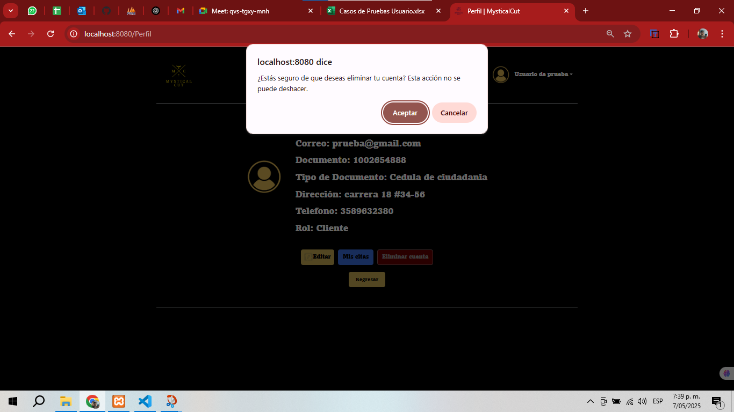 |  |  |  |  |  |  | EV02 | 2- Darle click en aceptar al mensaje de alerta

 |  | Eliminar la cuenta el usuario y que lo rediriga al index de la pagina |  |  | 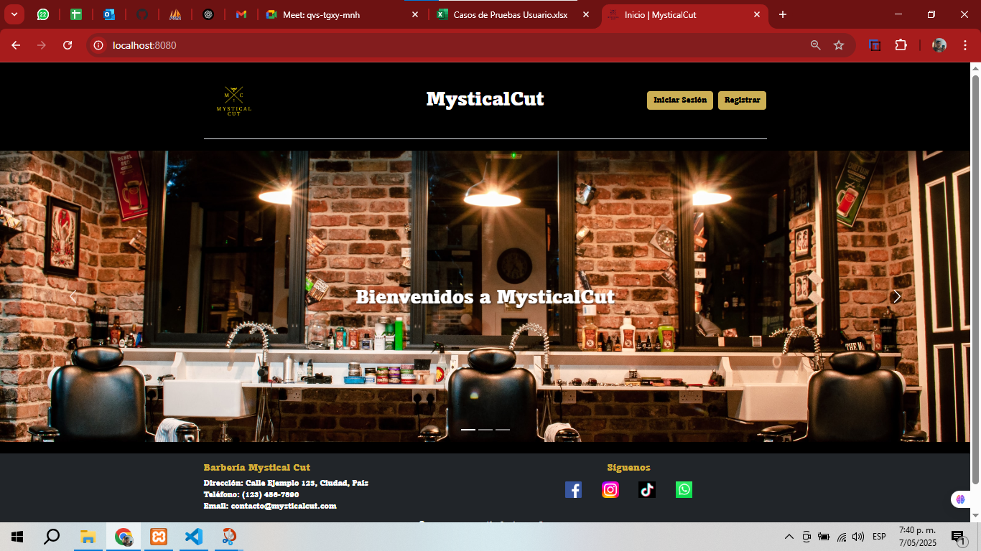 |  |  |  |  |  |  |  | Eliminar la cuenta el usuario y que lo rediriga al index de la pagina

CasoDePrueba8
EJECUCION 1 | CASO DE PRUEBA INICIAL |  |  |  |  |  |  |  |  | Visualizar listado de usuarios | EJECUCION 1 | CASO DE PRUEBA INICIAL
 | Id de Caso |  |  |  | CP008 |  |  |  |  |  |  | Id de Caso |  |  | CP0009
 | Nombre de Caso de prueba |  |  |  | Listado de usuarios (ADMIN) |  |  |  |  |  |  | Nombre de Caso de prueba |  |  | Listado de usuarios (ADMIN)
 | Estado del Caso de Prueba |  |  |  | Nuevo |  |  |  |  |  |  | Estado del Caso de Prueba |  |  | Nuevo
 | Responsable |  |  |  | Oscar Andres Leon Galarza |  |  |  |  |  |  | Responsable |  |  | Oscar Andres Leon Galarza
 | Objetivo |  |  |  | Visualizar listado obtenido de los usuarios |  |  |  |  |  |  | Objetivo |  |  | Visualizar listado obtenido de los usuarios
 | Precondiciones |  |  |  | Haber iniciado sesion como Administrador |  |  |  |  |  |  | Precondiciones |  |  | Haber iniciado sesion como Administrador
 | Escrito por: |  |  |  | Harold David Hernandez Vasquez |  |  |  |  |  |  | Escrito por: |  |  | Harold David Hernandez Vasquez
 | Fecha de Creación |  |  |  | 2025-05-08 |  |  |  |  |  |  | Fecha de Creación |  |  | 2025-05-08
 | Commit |  |  |  | 22b606ccbc98a67c78653067e5940221bc9969a5 |  |  |  |  |  |  | Commit |  |  | 22b606ccbc98a67c78653067e5940221bc9969a5
 | Fecha Ejecución |  |  |  | 2025-05-09 |  |  |  |  |  |  | Fecha Ejecución |  |  | 2025-05-05
 | N° | Paso a Paso |  |  | Resultado Esperado | Mensaje | Exitoso |  | Evidencia (parte inferior) |  |  | N° | Paso a Paso |  | Resultado Esperado | Mensaje | Exitoso |  | Evidencia (parte inferior)
 |  |  |  |  |  |  | Si | No |  |  |  |  |  |  |  |  | Si | No
 | 1 | 1- Debe dar clic al boton "usuarios" en la pagina principal del sistema |  |  | Pagina de Usuarios | ok | x |  | EV01 |  |  | 1 | 1- Debe de ir al modulo de Usuarios |  | Pagina de Uusuarios | ok | x |  | EV01
 | 2 | 2- Puede hacer escroll para ver los usuarios que se encuentran en el sistema |  |  | Visualizar todos los usuarios del sistema | ok | x
 | Resultado esperado del caso de prueba |  |  |  | Visualizar listado obtenido de todos los usuarios |  |  |  | Resultado |  |  | Resultado esperado del caso de prueba |  |  | Visualizar listado obtenido de todos los usuarios |  |  |  | Resultado
 | campos |  | Boton |  |  |  |  |  |  |  |  | campos |  | Boton
 | ejemplo |  | Usuarios |  |  |  |  |  |  |  |  | ejemplo |  | Usuarios

 | Tipo campo |  | string |  |  |  |  |  |  |  |  | Tipo campo |  | string
 | Restricción |  | N/A |  |  |  |  |  |  |  |  | Restricción |  | N/A
 | Valor por defecto |  | N/A |  |  |  |  |  |  |  |  | Valor por defecto |  | N/A
 | Permite modificar |  | NO |  |  |  |  |  |  |  |  | Permite modificar |  | NO
 | Obligatorio |  | SI |  |  |  |  |  |  |  |  | Obligatorio |  | SI
EJECUCION 1 | EVIDENCIAS |  |  |  |  |  |  |  |  |  | EJECUCION 1 | EVIDENCIAS
 | N° | Paso a Paso |  | 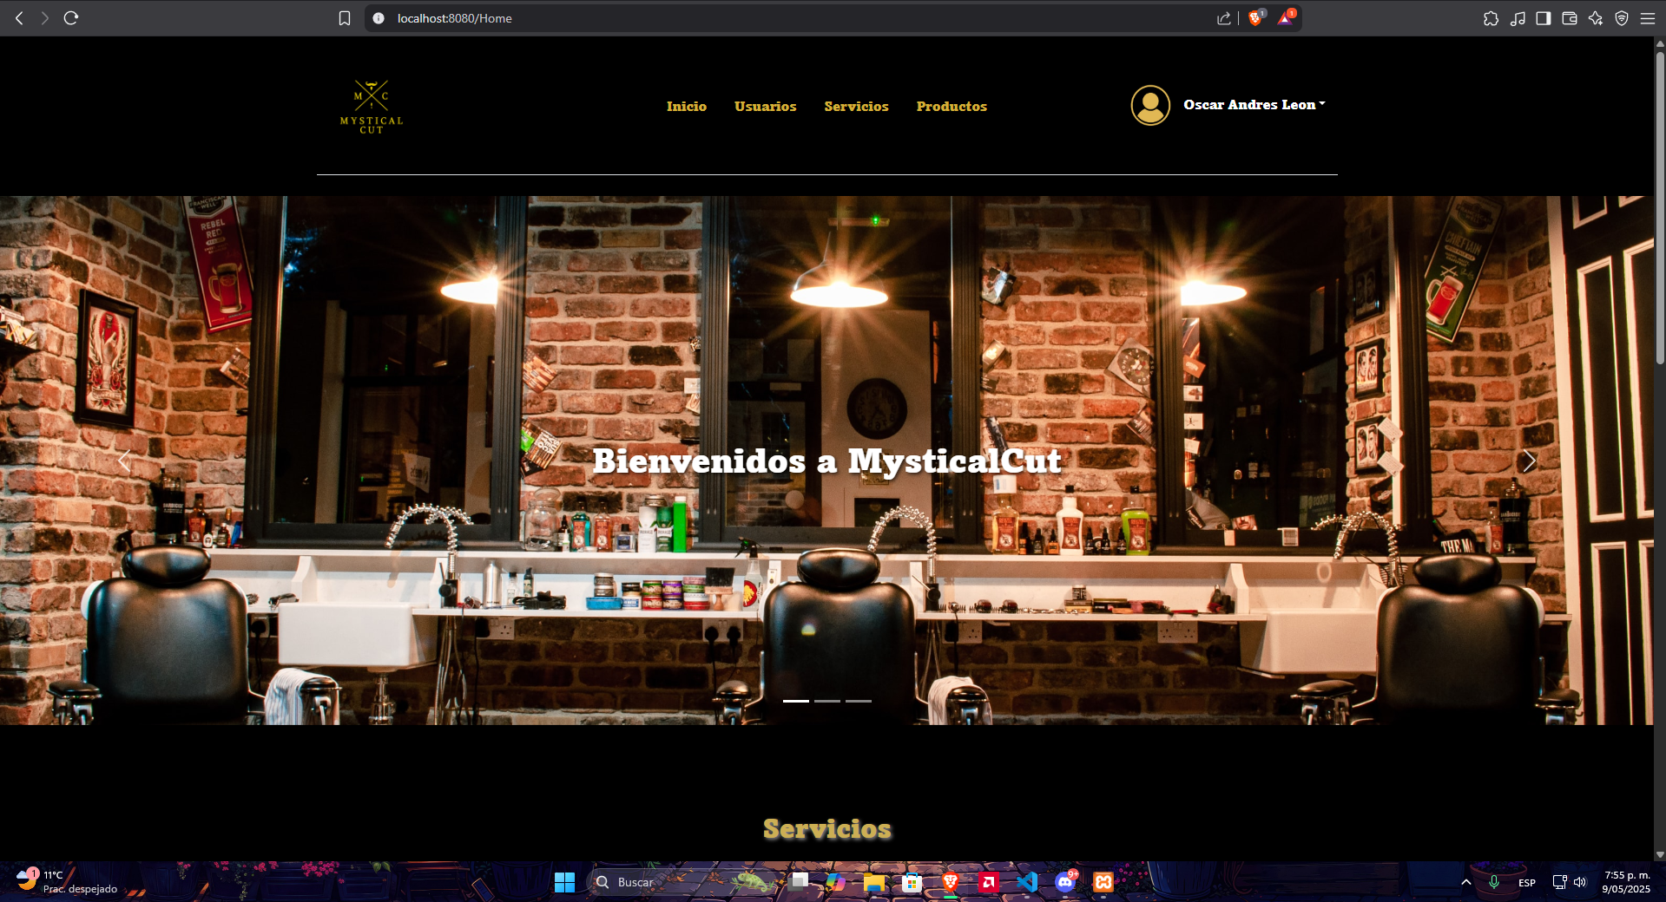 |  |  |  |  |  |  |  | N° | Paso a Paso
 | EV01 | 1- Debe dar clic al boton "usuarios" en la pagina principal del sistema |  |  |  |  |  |  |  |  |  | EV01 | 1- Debe de ir al modulo de Usuarios

 | EV02 | 2- Puede hacer escroll para ver los usuarios que se encuentran en el sistema |  | 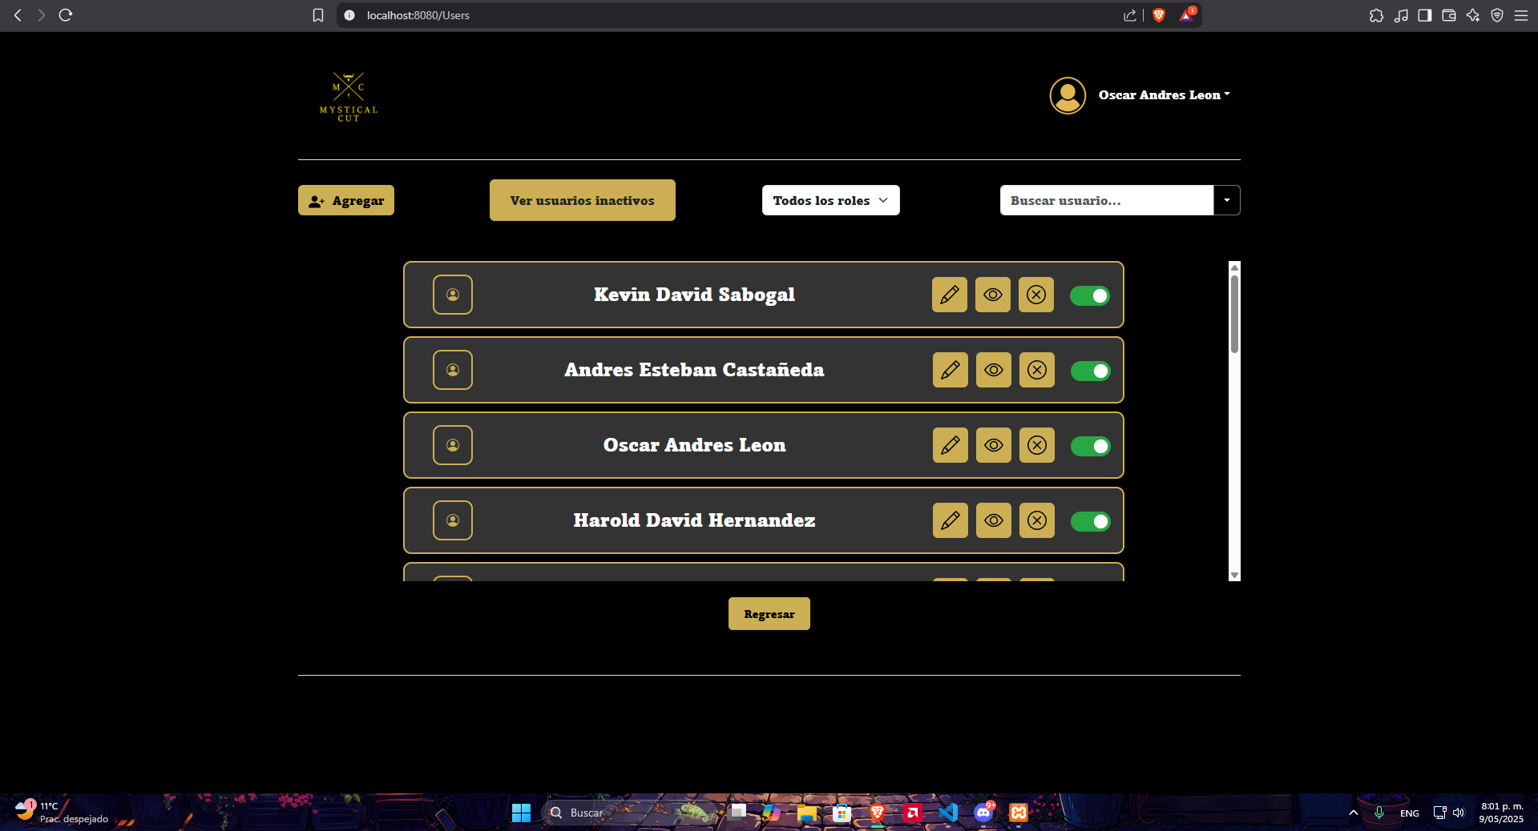 |  |  |  |  |  |  |  | EV02

CasoDePrueba9
EJECUCION 1 | CASO DE PRUEBA INICIAL |  |  |  |  |  |  |  |  |  |  | EJECUCION 2 | CASO DE PRUEBA INICIAL
 | Id de Caso |  |  |  |  | CP009 |  |  |  |  |  |  | Id de Caso |  |  |  |  | CP010
 | Nombre de Caso de prueba |  |  |  |  | Editar usuario |  |  |  |  |  |  | Nombre de Caso de prueba |  |  |  |  | Editar usuario
 | Estado del Caso de Prueba |  |  |  |  | Nuevo |  |  |  |  |  |  | Estado del Caso de Prueba |  |  |  |  | Nuevo
 | Responsable |  |  |  |  | Oscar Andres Leon Galarza |  |  |  |  |  |  | Responsable |  |  |  |  | Oscar Andres Leon Galarza
 | Objetivo |  |  |  |  | Editar la cuenta del usuario |  |  |  |  |  |  | Objetivo |  |  |  |  | Editar la cuenta del usuario
 | Precondiciones |  |  |  |  | Haber iniciado sesion Como Administrador y estar en el modulo de Usuarios |  |  |  |  |  |  | Precondiciones |  |  |  |  | Haber iniciado sesion Como Administrador y estar en el modulo de Usuarios
 | Escrito por: |  |  |  |  | Harold David Hernandez Vasquez |  |  |  |  |  |  | Escrito por: |  |  |  |  | Harold David Hernandez Vasquez
 | Fecha de Creación |  |  |  |  | 2025-05-08 |  |  |  |  |  |  | Fecha de Creación |  |  |  |  | 2025-05-08
 | Commit |  |  |  |  | 22b606ccbc98a67c78653067e5940221bc9969a5 |  |  |  |  |  |  | Commit |  |  |  |  | 22b606ccbc98a67c78653067e5940221bc9969a5
 | Fecha Ejecución |  |  |  |  | 2025-05-09 |  |  |  |  |  |  | Fecha Ejecución |  |  |  |  | 2025-05-05
 | N° | Paso a Paso |  |  |  | Resultado Esperado |  | Mensaje | Exitoso |  | Evidencia (parte inferior) |  | N° | Paso a Paso |  |  |  | Resultado Esperado |  | Mensaje | Exitoso |  | Evidencia (parte inferior)
 |  |  |  |  |  |  |  |  | Si | No |  |  |  |  |  |  |  |  |  |  | Si | No
 | 1 | 1- Debe de ir al modulo de Usuarios |  |  |  | Pagina de usuario |  | ok | x |  | EV01 |  | 1 | 1- Debe de ir al modulo de Usuarios |  |  |  | Pagina de usuario |  | ok | x |  | EV01
 | 2 | 2- Darle click en el boton del lapiz para editar el usuario |  |  |  | Pagina de Editar Usuario |  | ok | x |  | EV02 |  | 2 | 2- Darle click en el boton del lapiz para editar el usuario |  |  |  | Pagina de Editar Usuario |  | ok | x |  | EV02
 | 3 | 3- Debe de llenar los datos requeridos |  |  |  | Formulario |  | ok | x |  | EV03 |  | 3 | 3- Debe de llenar los datos requeridos |  |  |  | Formulario |  | ok | x |  | EV03
 | 4 | 4- Debe de llenar el campo de Correo |  |  |  | Caja de texto |  | ok | x |  | EV04 |  | 4 | 4- Debe de llenar el campo de Correo |  |  |  | Caja de texto |  | ok | x |  | EV04
 | 5 | 5- Debe de llenar el campo de Numero de Telefono |  |  |  | Caja de texto |  | ok | x |  | EV05 |  | 5 | 5- Debe de llenar el campo de Numero de Telefono |  |  |  | Caja de texto |  | ok | x |  | EV05
 | 6 | 6- Debe de llenar el campo de Direccion |  |  |  | Caja de texto |  | ok | x |  | EV06 |  | 6 | 6- Debe de llenar el campo de Direccion |  |  |  | Caja de texto |  | ok | x |  | EV06
 | 7 | 7- Debe de llenar el campo de Contraseña |  |  |  | Caja de texto |  | ok | x |  | EV07 |  | 7 | 7- Debe de llenar el campo de Contraseña |  |  |  | Caja de texto |  | ok | x |  | EV07
 | 8 | 8- Debe de llenar el campo de Confirmar Contraseña |  |  |  | Caja de texto |  | ok | x |  | EV08 |  | 8 | 8- Debe de llenar el campo de Confirmar Contraseña |  |  |  | Caja de texto |  | ok | x |  | EV08
 | 9 | 9-Debe seleccionar el rol del usuario |  |  |  | Lista desplegable |  | ok | x |  | EV09 |  | 9 | 9-Debe seleccionar el rol del usuario |  |  |  | Lista desplegable |  | ok | x |  | EV09
 | 10 | 10- Debe seleccionar el boton de guardar cambios |  |  |  | Alerta |  | ok | x |  | EV10 |  | 10 | 10- Debe seleccionar el boton de guardar cambios |  |  |  | Alerta |  | ok | x |  | EV10
 | Resultado esperado del caso de prueba |  |  |  |  | Modificar un usuario ya registrado |  |  |  |  | Resultado |  | Resultado esperado del caso de prueba |  |  |  |  | Modificar un usuario ya registrado |  |  |  |  | Resultado
 | campos |  | Boton | Correo Electrónico | Teléfono | Dirección | Nueva Contraseña | Confirmar Contraseña | Rol del Usuario |  |  |  | campos |  | Boton | Correo Electrónico | Teléfono | Dirección | Nueva Contraseña | Confirmar Contraseña | Rol del Usuario
 | ejemplo |  | Usuarios | haroldh@gmail.com | 3212709274 | kra 10 a # 67-45 | 123,456,789 | 123456789 | Admin |  |  |  | ejemplo |  | Usuarios | haroldh@gmail.com | 3212709274 | kra 10 a # 67-45 | 123,456,789 | 123456789 | Admin

 | Tipo campo |  | string | string | string | string | string | string | string |  |  |  | Tipo campo |  | string | string | string | string | string | string | string
 | Restricción |  | N/A | Debe incluir un @ y un punto despues de este | Numerico | N/A | Minimo 8 caracteres, un numero, letra mayuscula y minuscula, caracter especial. | Minimo 8 caracteres, un numero, letra mayuscula y minuscula, caracter especial. | N/A |  |  |  | Restricción |  | N/A | Debe incluir un @ y un punto despues de este | Numerico | N/A | Minimo 8 caracteres, un numero, letra mayuscula y minuscula, caracter especial. | Minimo 8 caracteres, un numero, letra mayuscula y minuscula, caracter especial. | N/A
 | Valor por defecto |  | N/A | SI | SI | SI | SI | SI | SI |  |  |  | Valor por defecto |  | N/A | SI | SI | SI | SI | SI | SI
 | Permite modificar |  | NO | SI | SI | SI | SI | SI | SI |  |  |  | Permite modificar |  | NO | SI | SI | SI | SI | SI | SI
 | Obligatorio |  | SI | SI | SI | SI | SI | SI | SI |  |  |  | Obligatorio |  | SI | SI | SI | SI | SI | SI | SI
EJECUCION 1 | EVIDENCIAS |  |  |  |  |  |  |  |  |  |  |  | EVIDENCIAS
 | N° | Paso a Paso |  |  | 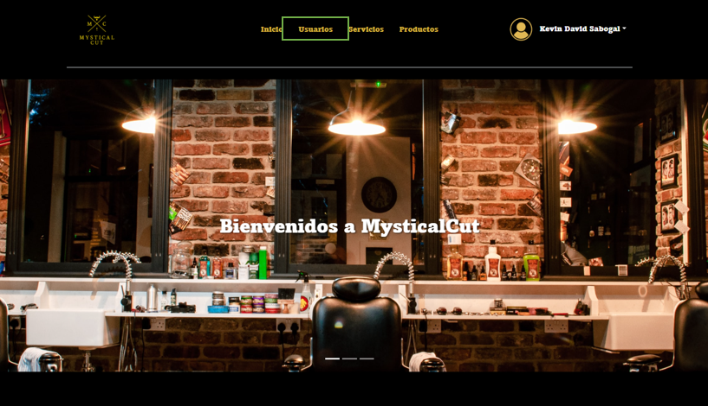 |  |  |  |  |  |  |  | N° | Paso a Paso
 | EV01 | 1- Debe de ir al modulo de Usuarios |  |  |  |  |  |  |  |  |  |  | EV01 | 1- Debe de ir al modulo de Usuarios

 | EV02 | 2- Darle click en el boton del lapiz para editar el usuario |  |  | 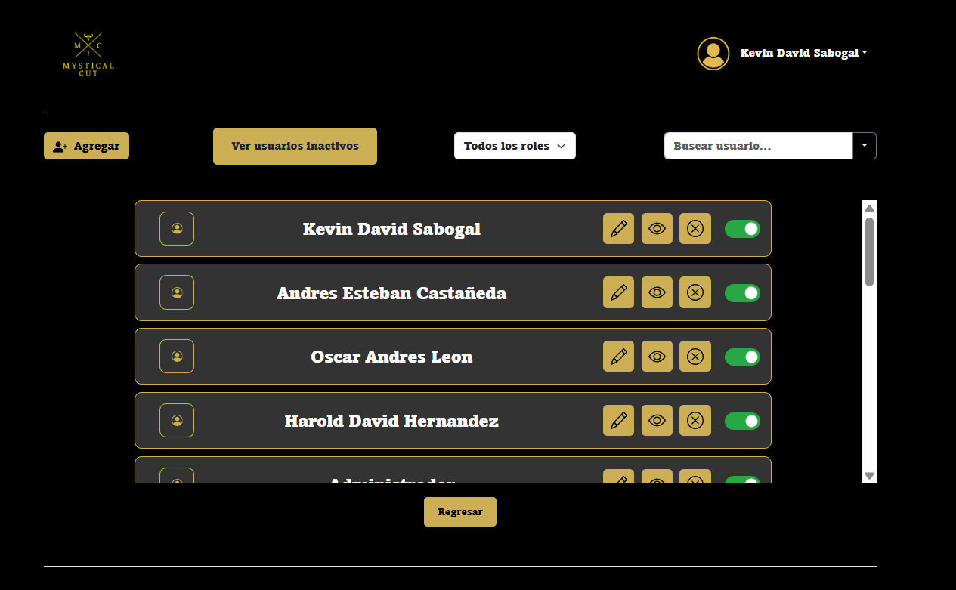 |  |  |  |  |  |  |  | EV02 | 2- Darle click en el boton del lapiz para editar el usuario

 | EV03 EV04 EV05 EV06 EV07 EV08 EV09 | 3- Debe de llenar los datos requeridos 4- Debe de llenar el campo de Correo 5- Debe de llenar el campo de Numero de Telefono 6- Debe de llenar el campo de Direccion 7- Debe de llenar el campo de Contraseña 8- Debe de llenar el campo de Confirmar Contraseña 9-Debe seleccionar el rol del usuario 10- Debe seleccionar el boton de guardar cambios |  |  | 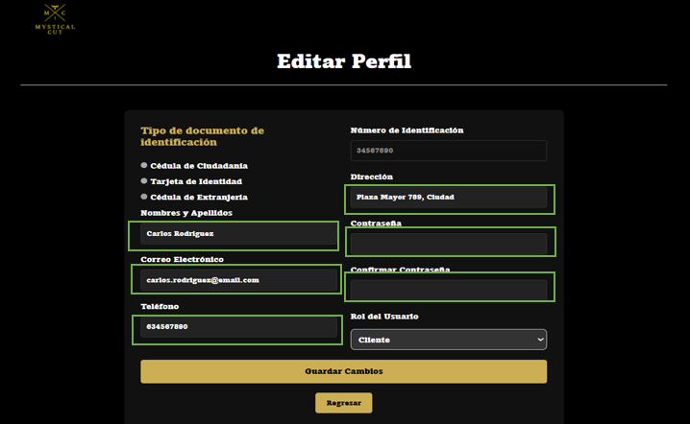 |  |  |  |  |  |  |  | EV03 EV04 EV05 EV06 EV07 EV08 EV09 | 3- Debe de llenar los datos requeridos 4- Debe de llenar el campo de Correo 5- Debe de llenar el campo de Numero de Telefono 6- Debe de llenar el campo de Direccion 7- Debe de llenar el campo de Contraseña 8- Debe de llenar el campo de Confirmar Contraseña 9-Debe seleccionar el rol del usuario 10- Debe seleccionar el boton de guardar cambios

 | EV10 | 10- Debe seleccionar el boton de guardar cambios |  |  | 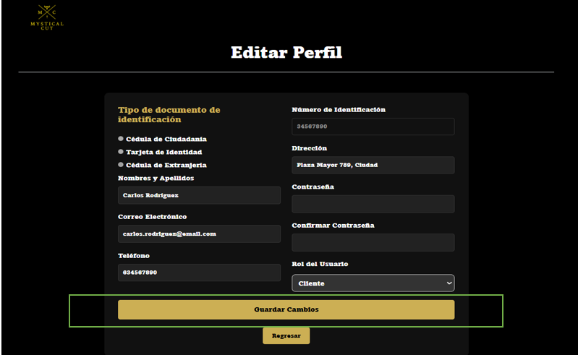 |  |  |  |  |  |  |  | EV10 | 10- Debe seleccionar el boton de guardar cambios

CasoDePrueba10
EJECUCION 1 | CASO DE PRUEBA INICIAL |  |  |  |  |  |  |  |  |  | EJECUCION 2 | CASO DE PRUEBA INICIAL
 | Id de Caso |  |  |  |  | CP010 |  |  |  |  |  | Id de Caso |  |  |  | CP011
 | Nombre de Caso de prueba |  |  |  |  | Ver usuario individual |  |  |  |  |  | Nombre de Caso de prueba |  |  |  | Ver usuario individual
 | Estado del Caso de Prueba |  |  |  |  | Nuevo |  |  |  |  |  | Estado del Caso de Prueba |  |  |  | Nuevo
 | Responsable |  |  |  |  | Oscar Andres Leon Galarza |  |  |  |  |  | Responsable |  |  |  | Oscar Andres Leon Galarza
 | Objetivo |  |  |  |  | Visualizar los usuarios individual |  |  |  |  |  | Objetivo |  |  |  | Visualizar los usuarios individual
 | Precondiciones |  |  |  |  | Haber iniciado sesion Como Administrador y estar en el modulo de Usuarios |  |  |  |  |  | Precondiciones |  |  |  | Haber iniciado sesion Como Administrador y estar en el modulo de Usuarios
 | Escrito por: |  |  |  |  | Harold David Hernandez Vasquez |  |  |  |  |  | Escrito por: |  |  |  | Harold David Hernandez Vasquez
 | Fecha de Creación |  |  |  |  | 2025-05-08 |  |  |  |  |  | Fecha de Creación |  |  |  | 2025-05-08
 | Commit |  |  |  |  | 22b606ccbc98a67c78653067e5940221bc9969a5 |  |  |  |  |  | Commit |  |  |  | 22b606ccbc98a67c78653067e5940221bc9969a5
 | Fecha Ejecución |  |  |  |  | 2025-05-09 |  |  |  |  |  | Fecha Ejecución |  |  |  | 2025-05-05
 | N° | Paso a Paso |  |  |  | Resultado Esperado | Mensaje | Exitoso |  | Evidencia (parte inferior) |  | N° | Paso a Paso |  |  | Resultado Esperado | Mensaje | Exitoso |  | Evidencia (parte inferior)
 |  |  |  |  |  |  |  | Si | No |  |  |  |  |  |  |  |  | Si | No
 | 1 | 1- Debe de ir al modulo de Usuarios |  |  |  | Pagina de usuario | ok | x |  | EV01 |  | 1 | 1- Debe de ir al modulo de Usuarios |  |  | Pagina de usuario | ok | x |  | EV01
 | 2 | 2- Darle click en el boton del ojo |  |  |  | Vista De la informacion del usuario | ok | x |  | EV02 |  | 2 | 2- Darle click en el boton del ojo |  |  | Vista De la informacion del usuario | ok | x |  | EV02
 | 3 | 3-Debe seleccionar el boton de regresar |  |  |  | Pagina de Usuarios | ok | x |  | EV03
 | Resultado esperado del caso de prueba |  |  |  |  | Vista de la informacion con todos los datos del usuario |  |  |  | Resultado |  | Resultado esperado del caso de prueba |  |  |  | Vista de la informacion con todos los datos del usuario |  |  |  | Resultado
 | campos |  | Boton | Boton |  |  |  |  |  |  |  | campos |  | Boton | Boton
 | ejemplo |  | Usuarios | Vista Info Usario |  |  |  |  |  |  |  | ejemplo |  | Usuarios | Vista Info Usario

 | Tipo campo |  | string | string |  |  |  |  |  |  |  | Tipo campo |  | string | string
 | Restricción |  | N/A | N/A |  |  |  |  |  |  |  | Restricción |  | N/A | N/A
 | Valor por defecto |  | N/A | N/A |  |  |  |  |  |  |  | Valor por defecto |  | N/A | N/A
 | Permite modificar |  | NO | NO |  |  |  |  |  |  |  | Permite modificar |  | NO | NO
 | Obligatorio |  | SI | SI |  |  |  |  |  |  |  | Obligatorio |  | SI | SI
EJECUCION 1 | EVIDENCIAS |  |  |  |  |  |  |  |  |  |  | EVIDENCIAS
 | N° | Paso a Paso |  |  |  |  |  |  |  |  |  | N° | Paso a Paso
 | EV01 | 1- Debe de ir al modulo de Usuarios |  |  |  |  |  |  |  |  |  | EV01 | 1- Debe de ir al modulo de Usuarios

 | EV02 | 2- Darle click en el boton del ojo |  |  |  |  |  |  |  |  |  | EV02 | 2- Darle click en el boton del ojo

 | EV03 | 3-Debe seleccionar el boton de regresar |  |  | 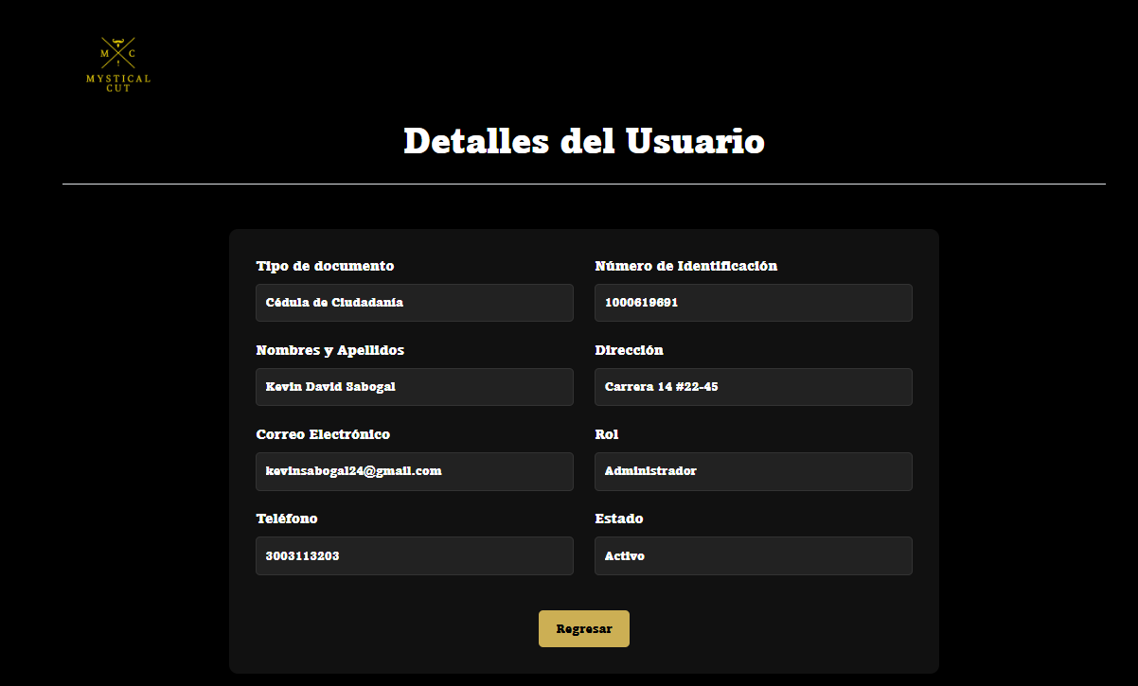 |  |  |  |  |  |  | EV03 | 3-Debe seleccionar el boton de regresar

CasoDePrueba11
EJECUCION 1 | CASO DE PRUEBA INICIAL |  |  |  |  |  |  |  |  |  | CASO DE PRUEBA INICIAL
 | Id de Caso |  |  |  | CP011 |  |  |  |  |  | Id de Caso |  |  |  | CP012
 | Nombre de Caso de prueba |  |  |  | Eliminar usuario |  |  |  |  |  | Nombre de Caso de prueba |  |  |  | Eliminar usuario
 | Estado del Caso de Prueba |  |  |  | Nuevo |  |  |  |  |  | Estado del Caso de Prueba |  |  |  | Nuevo
 | Responsable |  |  |  | Oscar Andres Leon Galarza |  |  |  |  |  | Responsable |  |  |  | Oscar Andres Leon Galarza
 | Objetivo |  |  |  | Eliminar un usuario |  |  |  |  |  | Objetivo |  |  |  | Eliminar un usuario
 | Precondiciones |  |  |  | Haber iniciado sesion Como Administrador y estar en el modulo de Usuarios |  |  |  |  |  | Precondiciones |  |  |  | Haber iniciado sesion Como Administrador y estar en el modulo de Usuarios
 | Escrito por: |  |  |  | Harold David Hernandez Vasquez |  |  |  |  |  | Escrito por: |  |  |  | Harold David Hernandez Vasquez
 | Fecha de Creación |  |  |  | 2025-05-08 |  |  |  |  |  | Fecha de Creación |  |  |  | 2025-05-08
 | Commit |  |  |  | 22b606ccbc98a67c78653067e5940221bc9969a5 |  |  |  |  |  | Commit |  |  |  | 22b606ccbc98a67c78653067e5940221bc9969a5
 | Fecha Ejecución |  |  |  | 2025-05-09 |  |  |  |  |  | Fecha Ejecución |  |  |  | 2025-05-05
 | N° | Paso a Paso |  |  | Resultado Esperado |  | Mensaje | Exitoso |  | Evidencia (parte inferior) | N° | Paso a Paso |  |  | Resultado Esperado |  | Mensaje | Exitoso |  | Evidencia (parte inferior)
 |  |  |  |  |  |  |  | Si | No |  |  |  |  |  |  |  |  | Si | No
 | 1 | 1- Debe de ir al modulo de Usuarios |  |  | Pagina de Usuarios |  | ok | x |  | EV01 | 1 | 1- Debe de ir al modulo de Usuarios |  |  | Pagina de Usuarios |  | ok | x |  | EV01
 | 2 | 2- Darle click en el boton de la X |  |  | Alerta |  | ok | x |  | EV02 | 2 | 2- Darle click en el boton de la X |  |  | Alerta |  | ok | x |  | EV02
 | 3 | 3- Darle en el boton de aceptar |  |  | Alerta |  | ok | x |  | EV03 | 3 | 3- Darle en el boton de aceptar |  |  | Alerta |  | ok | x |  | EV03
 | 4 | 4- Darle en el boton Aceptar |  |  | Pagina de Usuarios |  | ok | x |  | EV04 | 4 | 4- Darle en el boton Aceptar |  |  | Pagina de Usuarios |  | ok | x |  | EV04
 | Resultado esperado del caso de prueba |  |  |  | Eliminar la cuenta el usuario y que lo rediriga al modulo de usuarios |  |  |  |  | Resultado | Resultado esperado del caso de prueba |  |  |  | Eliminar la cuenta el usuario y que lo rediriga al modulo de usuarios |  |  |  |  | Resultado
 | campos |  | Boton | Boton |  | Boton | Boton |  |  | Usuario | campos |  | Boton | Boton |  | Boton | Boton |  |  | Usuario
 | ejemplo |  | Usuarios | Eliminar |  | Aceptar | Aceptar |  |  | No ver el Usario | ejemplo |  | Usuarios | Eliminar |  | Aceptar | Aceptar |  |  | No ver el Usario

 | Tipo campo |  | String | String |  | string | string |  |  | string | Tipo campo |  | String | String |  | string | string |  |  | string
 | Restricción |  | N/A | N/A |  | N/A | N/A |  |  | N/A | Restricción |  | N/A | N/A |  | N/A | N/A |  |  | N/A
 | Valor por defecto |  | N/A | N/A |  | N/A | N/A |  |  | N/A | Valor por defecto |  | N/A | N/A |  | N/A | N/A |  |  | N/A
 | Permite modificar |  | NO | SI |  | N/A | SI |  |  | N/A | Permite modificar |  | NO | SI |  | N/A | SI |  |  | N/A
 | Obligatorio |  | NO | SI |  | N/A | SI |  |  | N/A | Obligatorio |  | NO | SI |  | N/A | SI |  |  | N/A
EJECUCION 1 | EVIDENCIAS |  |  |  |  |  |  |  |  |  | EVIDENCIAS
 | N° | Paso a Paso |  | 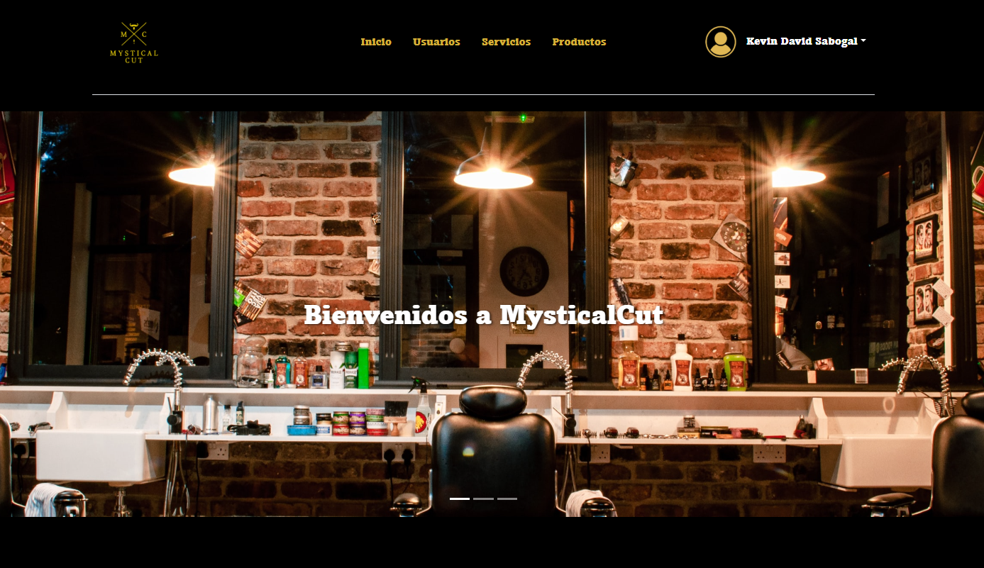 |  |  |  |  |  |  | N° | Paso a Paso
 | EV01 | 1- Debe de ir al modulo de Usuarios |  |  |  |  |  |  |  |  | EV01 | 1- Debe de ir al modulo de Usuarios

 | EV02 | 2- Darle click en el boton de la X |  |  |  |  |  |  |  |  | EV02 | 2- Darle click en el boton de la X

 | EV03 | 3- Darle en el boton de aceptar |  | 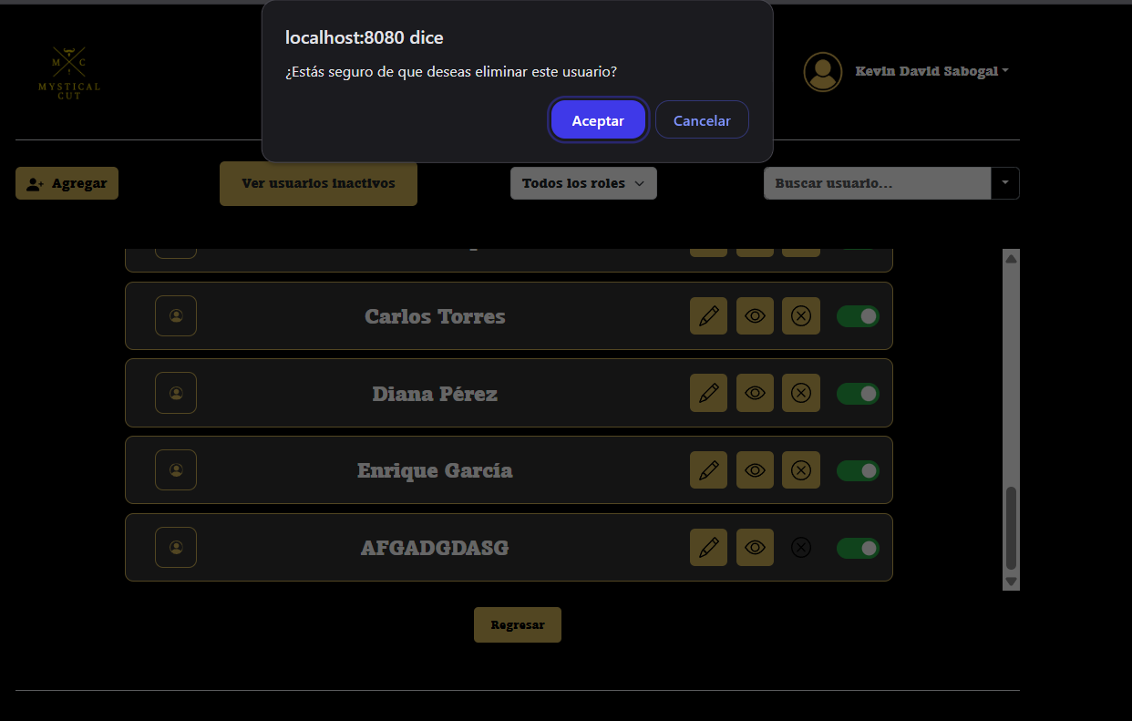 |  |  |  |  |  |  | EV03 | 3- Darle en el boton de aceptar

 | EV04 | 4- Darle en el boton Aceptar |  | 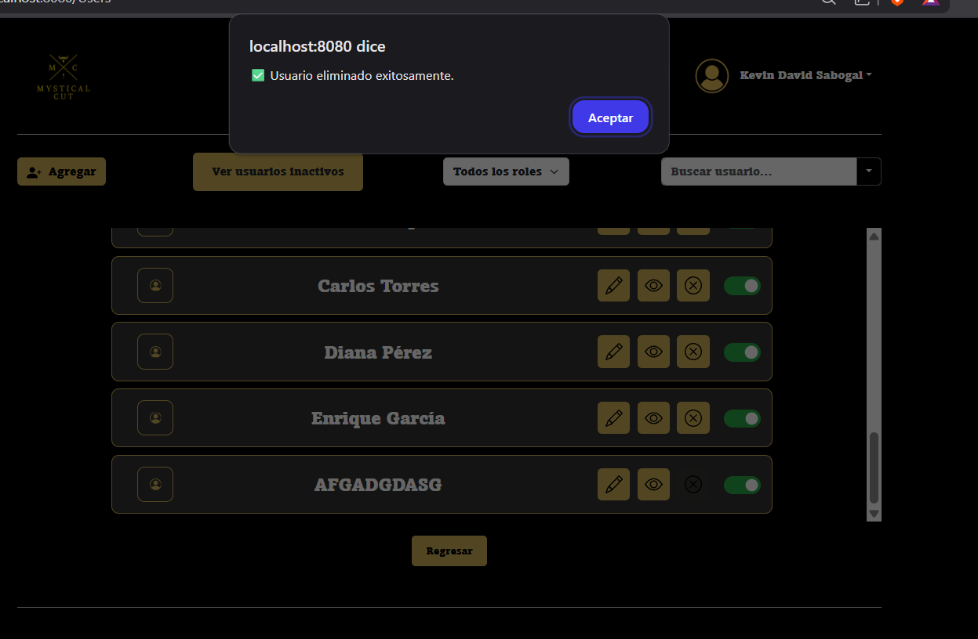 |  |  |  |  |  |  | EV04 | 4- Darle en el boton Aceptar

CasoDePrueba12
EJECUCION 1 | CASO DE PRUEBA INICIAL |  |  |  |  |  |  |  |  | EJECUCION 2 | CASO DE PRUEBA INICIAL
 | Id de Caso |  |  |  | CP012 |  |  |  |  |  | Id de Caso |  |  | CP012
 | Nombre de Caso de prueba |  |  |  | Cambiar estado del usuario |  |  |  |  |  | Nombre de Caso de prueba |  |  | Cambiar estado del usuario
 | Estado del Caso de Prueba |  |  |  | Nuevo |  |  |  |  |  | Estado del Caso de Prueba |  |  | Nuevo
 | Responsable |  |  |  | Oscar Andres Leon Galarza |  |  |  |  |  | Responsable |  |  | Oscar Andres Leon Galarza
 | Objetivo |  |  |  | cambiar el estado a un usuario |  |  |  |  |  | Objetivo |  |  | cambiar el estado a un usuario
 | Precondiciones |  |  |  | Haber iniciado sesion Como Administrador y estar en el modulo de Usuarios |  |  |  |  |  | Precondiciones |  |  | Haber iniciado sesion Como Administrador y estar en el modulo de Usuarios
 | Escrito por: |  |  |  | Harold David Hernandez Vasquez |  |  |  |  |  | Escrito por: |  |  | Harold David Hernandez Vasquez
 | Fecha de Creación |  |  |  | 2025-05-08 |  |  |  |  |  | Fecha de Creación |  |  | 2025-05-08
 | Commit |  |  |  | 22b606ccbc98a67c78653067e5940221bc9969a5 |  |  |  |  |  | Commit |  |  | 22b606ccbc98a67c78653067e5940221bc9969a5
 | Fecha Ejecución |  |  |  | 2025-05-09 |  |  |  |  |  | Fecha Ejecución |  |  | 2025-05-05
 | N° | Paso a Paso |  |  | Resultado Esperado | Mensaje | Exitoso |  | Evidencia (parte inferior) |  | N° | Paso a Paso |  | Resultado Esperado | Mensaje | Exitoso |  | Evidencia (parte inferior)
 |  |  |  |  |  |  | Si | No |  |  |  |  |  |  |  | Si | No
 | 1 | 1- Debe de ir al modulo de Usuarios |  |  | Pagina de Usuarios | ok | x |  | EV01 |  | 1 | 1- Debe de ir al modulo de Usuarios |  | Pagina de Usuarios |  |  |  | EV01
 | 2 | 2- Darle click en el boton de Activo |  |  | Usuario Activado Color Verde | ok | x |  | EV02 |  | 2 | 2- Darle click en el boton de Activo |  | Usuario Activado Color Verde |  |  |  | EV02
 | 3 | 3- Darle click en el boton de bloquear |  |  | Usuario bloquear color rojo | ok | x |  | EV03 |  | 3 | 3- Darle click en el boton de inhabilitar |  | Usuario inhabilitado color rojo |  |  |  | EV03
 | Resultado esperado del caso de prueba |  |  |  | Modificar el estado de un usuario a Activo o inhabilitado |  |  |  | Resultado |  | Resultado esperado del caso de prueba |  |  | Modificar el estado de un usuario a Activo o inhabilitado |  |  |  | Resultado
 | campos |  | Boton |  | boton |  | boton |  | Usuario |  | campos |  | Boton | boton |  | boton |  | Usuario
 | ejemplo |  | usuarios |  | Activar |  | inhabilitar |  | Activo o Inhabilitado |  | ejemplo |  | usuarios | Activar |  | inhabilitar |  | Activo o Inhabilitado

 | Tipo campo |  | String |  | String |  | String |  | string |  | Tipo campo |  | String | String |  | String |  | string
 | Restricción |  | N/A |  | N/A |  | N/A |  | N/A |  | Restricción |  | N/A | N/A |  | N/A |  | N/A
 | Valor por defecto |  | N/A |  | N/A |  | N/A |  | N/A |  | Valor por defecto |  | N/A | N/A |  | N/A |  | N/A
 | Permite modificar |  | NO |  | SI |  | SI |  | SI |  | Permite modificar |  | NO | SI |  | SI |  | SI
 | Obligatorio |  | SI |  | SI |  | SI |  | SI |  | Obligatorio |  | SI | SI |  | SI |  | SI
EJECUCION 1 | EVIDENCIAS |  |  |  |  |  |  |  |  |  | EVIDENCIAS
 | N° | Paso a Paso |  | 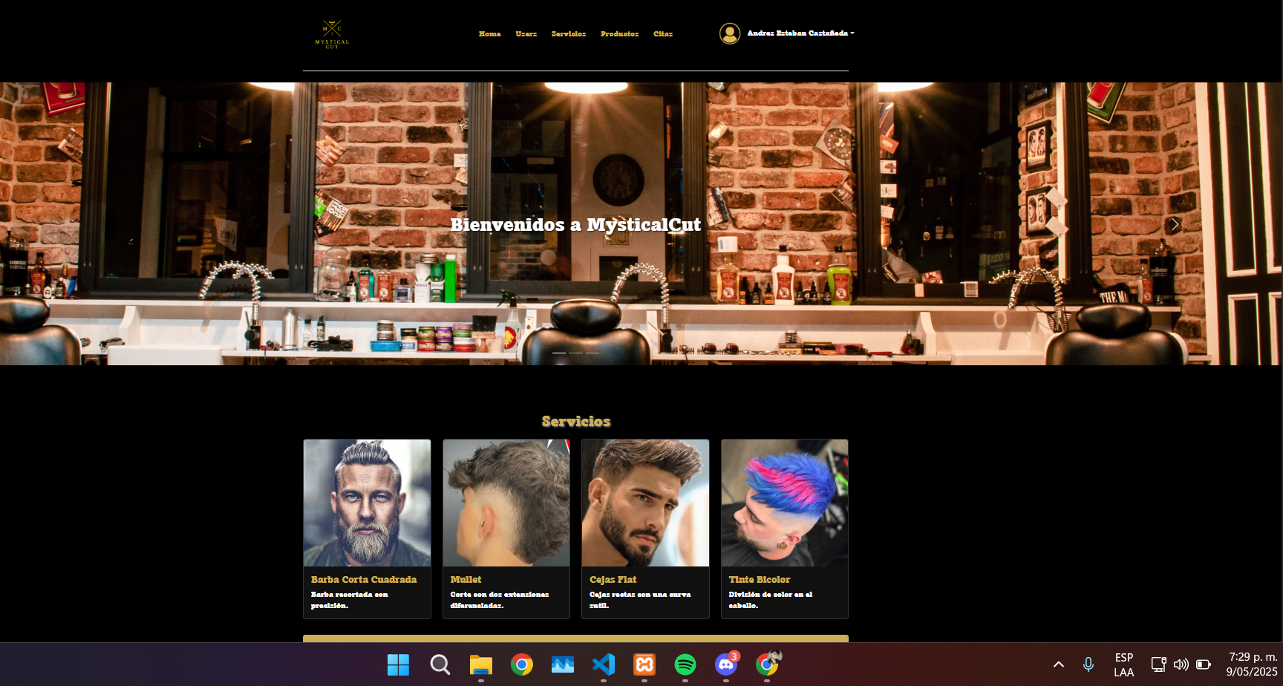 |  |  |  |  |  |  | N° | Paso a Paso
 | EV01 | 1- Debe de ir al modulo de Usuarios |  |  |  |  |  |  |  |  | EV01 | 1- Debe de ir al modulo de Usuarios

 | EV02 | 2- Darle click en el boton de Activar |  |  |  |  |  |  |  |  | EV02 | 2- Darle click en el boton de Activar o inhabilitar

 | EV03 | 3- Darle click en el boton de inhabilitar |  | 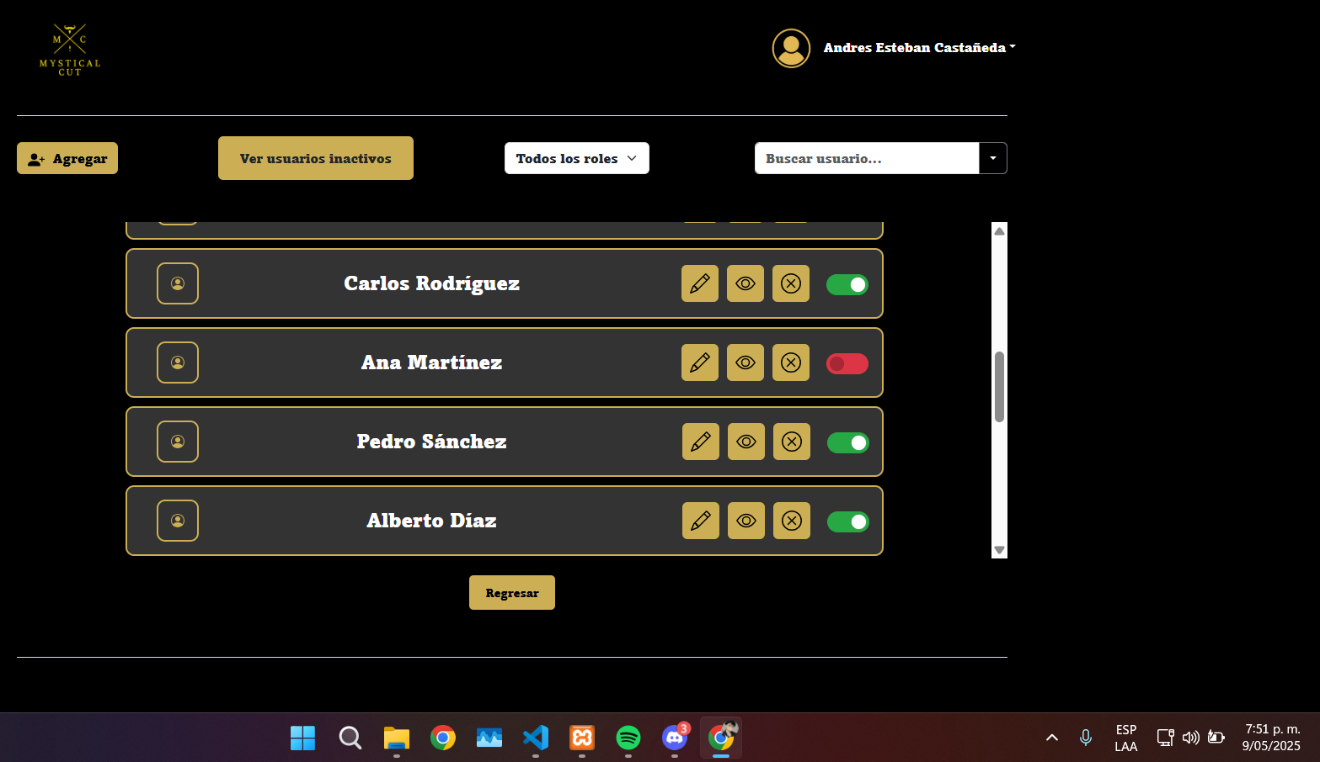 |  |  |  |  |  |  | EV03 | 3- Darle click en el boton de inhabilitar

CasoDePrueba13
EJECUCION 1 | CASO DE PRUEBA INICIAL |  |  |  |  |  |  |  |  |  |  |  | EJECUCION 2 | CASO DE PRUEBA INICIAL
 | Id de Caso |  |  |  |  | CP013 |  |  |  |  |  |  |  | Id de Caso |  |  |  |  | CP013
 | Nombre de Caso de prueba |  |  |  |  | Agregar nuevo usuario |  |  |  |  |  |  |  | Nombre de Caso de prueba |  |  |  |  | Agregar nuevo usuario
 | Estado del Caso de Prueba |  |  |  |  | Nuevo |  |  |  |  |  |  |  | Estado del Caso de Prueba |  |  |  |  | Nuevo
 | Responsable |  |  |  |  | Oscar Andres Leon Galarza |  |  |  |  |  |  |  | Responsable |  |  |  |  | Oscar Andres Leon Galarza
 | Objetivo |  |  |  |  | Agregar Un nuevo usuario |  |  |  |  |  |  |  | Objetivo |  |  |  |  | Agregar Un nuevo usuario
 | Precondiciones |  |  |  |  | Haber iniciado sesion Como Administrador y estar en el modulo de Usuarios |  |  |  |  |  |  |  | Precondiciones |  |  |  |  | Haber iniciado sesion Como Administrador y estar en el modulo de Usuarios
 | Escrito por: |  |  |  |  | Harold David Hernandez Vasquez |  |  |  |  |  |  |  | Escrito por: |  |  |  |  | Harold David Hernandez Vasquez
 | Fecha de Creación |  |  |  |  | 2025-05-08 |  |  |  |  |  |  |  | Fecha de Creación |  |  |  |  | 2025-05-08
 | Commit |  |  |  |  | 22b606ccbc98a67c78653067e5940221bc9969a5 |  |  |  |  |  |  |  | Commit |  |  |  |  | 22b606ccbc98a67c78653067e5940221bc9969a5
 | Fecha Ejecución |  |  |  |  | 2025-05-09 |  |  |  |  |  |  |  | Fecha Ejecución |  |  |  |  | 2025-05-05
 | N° | Paso a Paso |  |  |  | Resultado Esperado |  | Mensaje | Exitoso |  |  | Evidencia (parte inferior) |  | N° | Paso a Paso |  |  |  | Resultado Esperado |  | Mensaje | Exitoso |  |  | Evidencia (parte inferior)
 |  |  |  |  |  |  |  |  | Si | No |  |  |  |  |  |  |  |  |  |  |  | Si | No
 | 1 | 1- Debe de ir al modulo de Usuarios |  |  |  | Pagina de Usuarios |  | ok | x |  |  | EV01 |  | 1 | 1- Debe de ir al modulo de Usuarios |  |  |  | Pagina de Usuarios |  |  |  |  |  | EV01
 | 2 | 2- Darle click en el boton de agregar |  |  |  | Formulario |  | ok | x |  |  | EV02 |  | 2 | 2- Darle click en el boton de agregar |  |  |  | Formulario |  |  |  |  |  | EV02
 | 3 | 3- Debe seleccionar el tipo de documento |  |  |  | Seleccionar opcion |  | ok | x |  |  | EV03 |  | 3 | 3- Debe seleccionar el tipo de documento |  |  |  | Seleccionar opcion |  |  |  |  |  | EV03
 | 4 | 4- Debe escribir nombres y apellidos |  |  |  | Caja de texto |  | ok | x |  |  | EV04 |  | 4 | 4- Debe escribir nombres y apellidos |  |  |  | Caja de texto |  |  |  |  |  | EV04
 | 5 | 5- Debe escribir el correo electronico |  |  |  | Caja de texto |  | ok | x |  |  | EV05 |  | 5 | 5- Debe escribir el correo electronico |  |  |  | Caja de texto |  |  |  |  |  | EV05
 | 6 | 6- Debe escribir el numero de telefono |  |  |  | Caja de texto |  | ok | x |  |  | EV06 |  | 6 | 6- Debe escribir el numero de telefono |  |  |  | Caja de texto |  |  |  |  |  | EV06
 | 7 | 7- Debe escribir el numero de documento |  |  |  | Caja de texto |  | ok | x |  |  | EV07 |  | 7 | 7- Debe escribir el numero de documento |  |  |  | Caja de texto |  |  |  |  |  | EV07
 | 8 | 8- Debe escribir la direccion |  |  |  | Caja de texto |  | ok | x |  |  | EV08 |  | 8 | 8- Debe escribir la direccion |  |  |  | Caja de texto |  |  |  |  |  | EV08
 | 9 | 9- Debe escribir la contraseña |  |  |  | Caja de texto |  | ok | x |  |  | EV09 |  | 9 | 9- Debe escribir la contraseña |  |  |  | Caja de texto |  |  |  |  |  | EV09
 | 10 | 10- Debe escribir la confirmacion de la contraseña |  |  |  | Caja de texto |  | ok | x |  |  | EV10 |  | 10 | 10- Debe escribir la confirmacion de la contraseña |  |  |  | Caja de texto |  |  |  |  |  | EV10
 | 11 | 11-Debe de seleccionar un rol |  |  |  | Desplegable |  | ok | x |  |  | EV11 |  | 11 | 11-Debe de seleccionar un rol |  |  |  | Desplegable |  |  |  |  |  | EV11
 | 12 | 12-Debe De Darle en el boton de Agregar Usuario |  |  |  | Pagina de Usuarios |  | ok | x |  |  | EV12 |  | 12 | 12-Debe De Darle en el boton de Agregar Usuario |  |  |  | Pagina de Usuarios |  |  |  |  |  | EV12
 | Resultado esperado del caso de prueba |  |  |  |  | Crear un Usuario con todos los campos desde el usuario Administrador |  |  |  |  |  | Resultado |  | Resultado esperado del caso de prueba |  |  |  |  | Crear un Usuario con todos los campos desde el usuario Administrador |  |  |  |  |  | Resultado
 | campos |  | Tipo e documento | Nombre y apellido | Correo | Telefono | Numero de identificacion | Direccion | Contraseña | Confirmar Contraseña | Tipo de suario | Usuario |  | campos |  | Tipo e documento | Nombre y apellido | Correo | Telefono | Numero de identificacion | Direccion | Contraseña | Confirmar Contraseña | Tipo de suario | Usuario
 | ejemplo |  | cedula de ciudadania | carlos alfredo | alfredo@gmail.com | 3,245,678,976 | 1234567890 | kra 8d # 76-45 | 123456789 | 123456789 | Admin | Usario creado |  | ejemplo |  | cedula de ciudadania | carlos alfredo | alfredo@gmail.com | 3,245,678,976 | 1234567890 | kra 8d # 76-45 | 123456789 | 123456789 | Admin | Usario creado

 | Tipo campo |  | String | String | String | String | String | String | String | String | String | string |  | Tipo campo |  | String | String | String | String | String | String | String | String | String | string
 | Restricción |  | N/A | N/A | Debe incluir un @ y un punto despues de este | Numerico | Numerico | N/A | Minimo 8 caracteres, un numero, letra mayuscula y minuscula, caracter especial. | Minimo 8 caracteres, un numero, letra mayuscula y minuscula, caracter especial. | N/A | N/A |  | Restricción |  | N/A | N/A | Debe incluir un @ y un punto despues de este | Numerico | Numerico | N/A | Minimo 8 caracteres, un numero, letra mayuscula y minuscula, caracter especial. | Minimo 8 caracteres, un numero, letra mayuscula y minuscula, caracter especial. | N/A | N/A
 | Valor por defecto |  | N/A | N/A | N/A | N/A | N/A | N/A | N/A | N/A | N/A | N/A |  | Valor por defecto |  | N/A | N/A | N/A | N/A | N/A | N/A | N/A | N/A | N/A | N/A
 | Permite modificar |  | SI | SI | SI | SI | SI | SI | SI | SI | SI | SI |  | Permite modificar |  | SI | SI | SI | SI | SI | SI | SI | SI | SI | SI
 | Obligatorio |  | SI | SI | SI | SI | SI | SI | SI | SI | SI | SI |  | Obligatorio |  | SI | SI | SI | SI | SI | SI | SI | SI | SI | SI
EJECUCION 1 | EVIDENCIAS |  |  |  |  |  |  |  |  |  |  |  |  | EVIDENCIAS
 | N° | Paso a Paso |  |  |  |  |  |  |  |  |  |  |  | N° | Paso a Paso
 | EV01 | 1- Debe de ir al modulo de Usuarios |  |  |  |  |  |  |  |  |  |  |  | EV01 | 1- Debe de ir al modulo de Usuarios

 | EV02 | 2- Darle click en el boton de agregar |  |  | 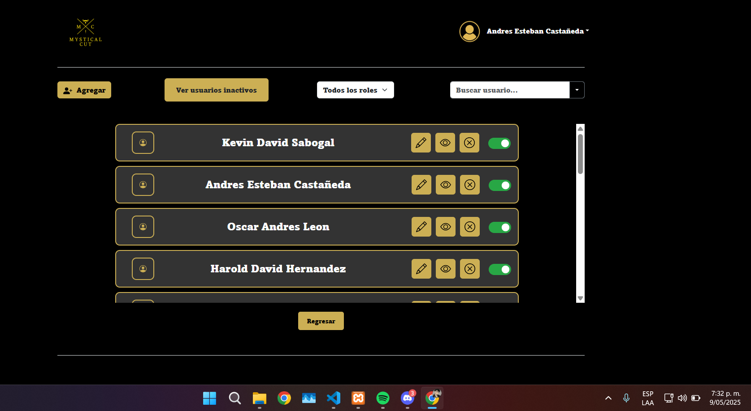 |  |  |  |  |  |  |  |  | EV02 | 2- Darle click en el boton de agregar

 | EV03 EV04 EV05 EV06 EV07 EV08 EV09 EV10 EV11 | 3- Debe seleccionar el tipo de documento 4- Debe escribir nombres y apellidos 5- Debe escribir el correo electronico 6- Debe escribir el numero de telefono 7- Debe escribir el numero de documento 8- Debe escribir la direccion 9- Debe escribir la contraseña 10- Debe escribir la confirmacion de la contraseña 11-Debe de seleccionar un rol |  |  | 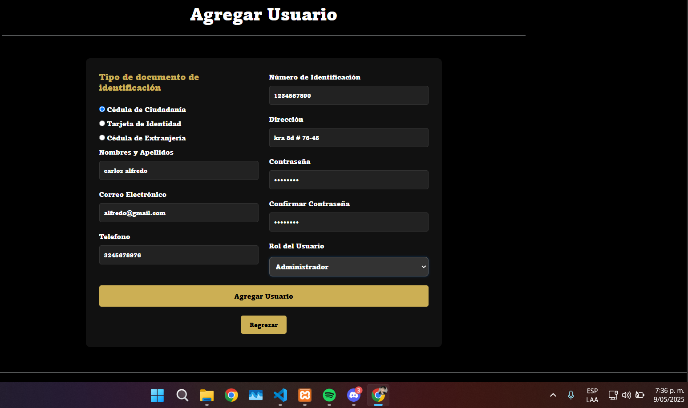 |  |  |  |  |  |  |  |  | EV03 EV04 EV05 EV06 EV07 EV08 EV09 EV10 EV11 | 3- Debe seleccionar el tipo de documento 4- Debe escribir nombres y apellidos 5- Debe escribir el correo electronico 6- Debe escribir el numero de telefono 7- Debe escribir el numero de documento 8- Debe escribir la direccion 9- Debe escribir la contraseña 10- Debe escribir la confirmacion de la contraseña 11-Debe de seleccionar un rol

 | EV12 | 12-Debe De Darle en el boton de Agregar Usuario |  |  |  |  |  |  |  |  |  |  |  | EV12 | 12-Debe De Darle en el boton de Agregar Usuario

 |  |  |  |  |  |  |  |  |  |  |  |  |  |  |  |  |  |  |  |  |  |  |  |  |  | S

CasoDePrueba14
EJECUCION 1 | CASO DE PRUEBA INICIAL |  |  |  |  |  |  |  |  |  | EJECUCION 2 | CASO DE PRUEBA INICIAL
 | Id de Caso |  |  |  | CP014 |  |  |  |  |  |  | Id de Caso |  |  |  | CP014
 | Nombre de Caso de prueba |  |  |  | Ver usuarios inactivos |  |  |  |  |  |  | Nombre de Caso de prueba |  |  |  | Ver usuarios inactivos
 | Estado del Caso de Prueba |  |  |  | Nuevo |  |  |  |  |  |  | Estado del Caso de Prueba |  |  |  | Nuevo
 | Responsable |  |  |  | Oscar Andres Leon Galarza |  |  |  |  |  |  | Responsable |  |  |  | Oscar Andres Leon Galarza
 | Objetivo |  |  |  | Listado De usuarios Inactivos |  |  |  |  |  |  | Objetivo |  |  |  | Listado De usuarios Inactivos
 | Precondiciones |  |  |  | Haber iniciado sesion Como Administrador y estar en el modulo de Usuarios |  |  |  |  |  |  | Precondiciones |  |  |  | Haber iniciado sesion Como Administrador y estar en el modulo de Usuarios
 | Escrito por: |  |  |  | Harold David Hernandez Vasquez |  |  |  |  |  |  | Escrito por: |  |  |  | Harold David Hernandez Vasquez
 | Fecha de Creación |  |  |  | 2025-05-08 |  |  |  |  |  |  | Fecha de Creación |  |  |  | 2025-05-08
 | Commit |  |  |  | 22b606ccbc98a67c78653067e5940221bc9969a5 |  |  |  |  |  |  | Commit |  |  |  | 22b606ccbc98a67c78653067e5940221bc9969a5
 | Fecha Ejecución |  |  |  | 2025-05-09 |  |  |  |  |  |  | Fecha Ejecución |  |  |  | 2025-05-05
 | N° | Paso a Paso |  |  | Resultado Esperado |  | Mensaje | Exitoso |  | Evidencia (parte inferior) |  | N° | Paso a Paso |  |  | Resultado Esperado |  | Mensaje | Exitoso |  | Evidencia (parte inferior)
 |  |  |  |  |  |  |  | Si | No |  |  |  |  |  |  |  |  |  | Si | No
 | 1 | 1- Debe de ir al modulo de Usuarios |  |  | Pagina de Usuarios |  | ok | x |  | EV01 |  | 1 | 1- Debe de ir al modulo de Usuarios |  |  | Pagina de Usuarios |  |  |  |  | EV01
 | 2 | 2- Darle click en el boton de Usuarios Incativos |  |  | Lista de usuarios Inactivos |  | ok | x |  | EV02 |  | 2 | 2- Darle click en el boton de Usuarios Incativos |  |  | Lista de usuarios Inactivos |  |  |  |  | EV02
 | 3 | 3-Darle en Click en Filtar por Rol |  |  | Desplegable |  | ok | x |  | EV03 |  | 3 | 3-Darle en Click en Filtar por Rol |  |  | Desplegable |  |  |  |  | EV03
 | 4 | 4-Filtro por nombre |  |  | Lista Usuario |  | ok | x |  | EV04 |  | 4 | 4-Filtro por nombre |  |  | Lista Usuario |  |  |  |  | EV04
 | 5 | 5-Darle click en el boton de regresasr |  |  | Pagina de Usuarios |  | ok | x |  | EV05 |  | 5 | 5-Darle click en el boton de regresasr |  |  | Pagina de Usuarios |  |  |  |  | EV05
 | Resultado esperado del caso de prueba |  |  |  | Validar Los usuarios que esten incativos en el sistema |  |  |  |  | Resultado |  | Resultado esperado del caso de prueba |  |  |  | Validar Los usuarios que esten incativos en el sistema |  |  |  |  | Resultado
 | campos |  | Boton | boton |  | boton |  | boton | boton | Usuario |  | campos |  | Boton | boton |  | boton |  | boton | boton | Usuario
 | ejemplo |  | usuarios | usuarios incativos |  | roles |  | nombres | regresar | Usuariois inactivos |  | ejemplo |  | usuarios | usuarios incativos |  | roles |  | nombres | regresar | Usuariois inactivos

 | Tipo campo |  | String | String |  | String |  | String | String | string |  | Tipo campo |  | String | String |  | String |  | String | String | string
 | Restricción |  | N/A | N/A |  | N/A |  | N/A | N/A | N/A |  | Restricción |  | N/A | N/A |  | N/A |  | N/A | N/A | N/A
 | Valor por defecto |  | N/A | N/A |  | N/A |  | N/A | N/A | N/A |  | Valor por defecto |  | N/A | N/A |  | N/A |  | N/A | N/A | N/A
 | Permite modificar |  | NO | SI |  | SI |  | SI | SI | SI |  | Permite modificar |  | NO | SI |  | SI |  | SI | SI | SI
 | Obligatorio |  | SI | SI |  | SI |  | SI | SI | SI |  | Obligatorio |  | SI | SI |  | SI |  | SI | SI | SI
EJECUCION 1 | EVIDENCIAS |  |  |  |  |  |  |  |  |  |  | EVIDENCIAS
 | N° | Paso a Paso |  |  |  |  |  |  |  |  |  | N° | Paso a Paso
 | EV01 | 1- Debe de ir al modulo de Usuarios |  |  |  |  |  |  |  |  |  | EV01 | 1- Debe de ir al modulo de Usuarios

 | EV02 | 2- Darle click en el boton de Usuarios Incativos |  | 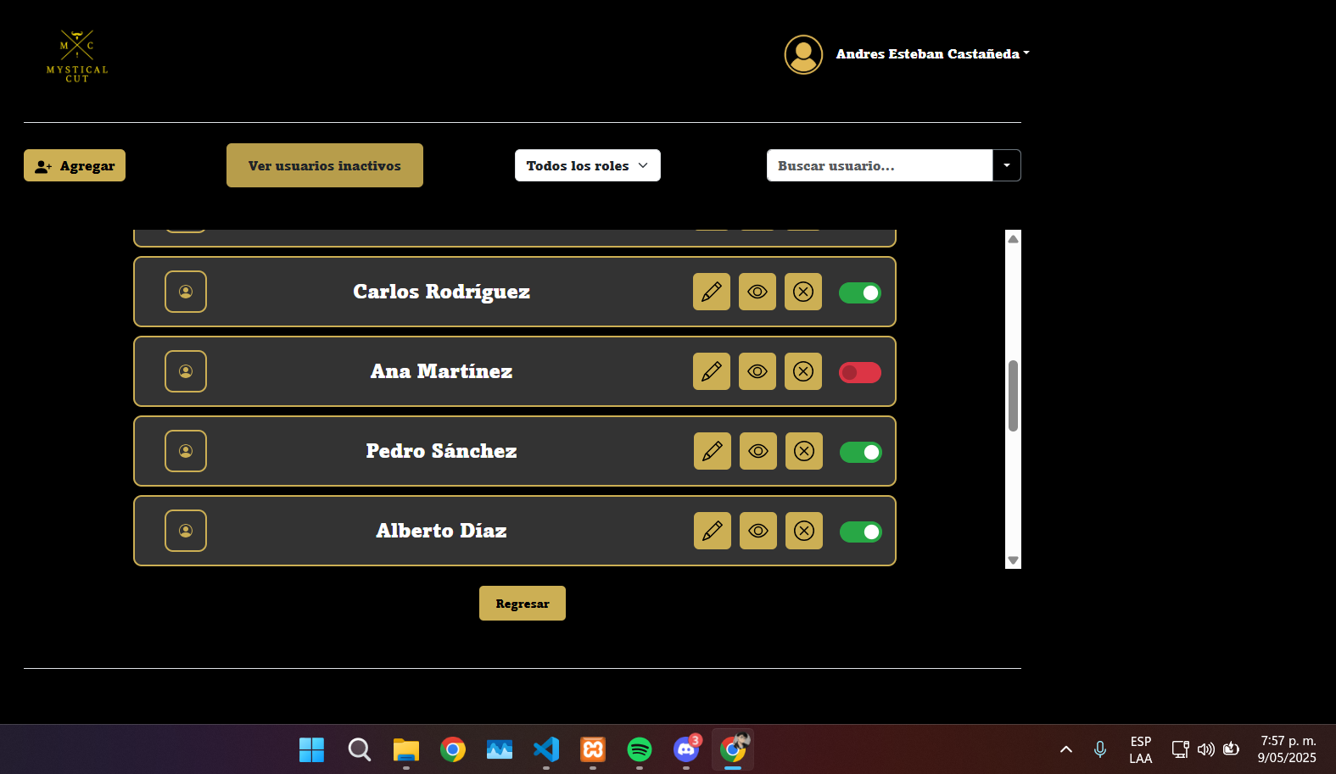 |  |  |  |  |  |  |  | EV02 | 2- Darle click en el boton de Usuarios Incativos

 | EV03 | 3-Darle en Click en Filtar por Rol |  | 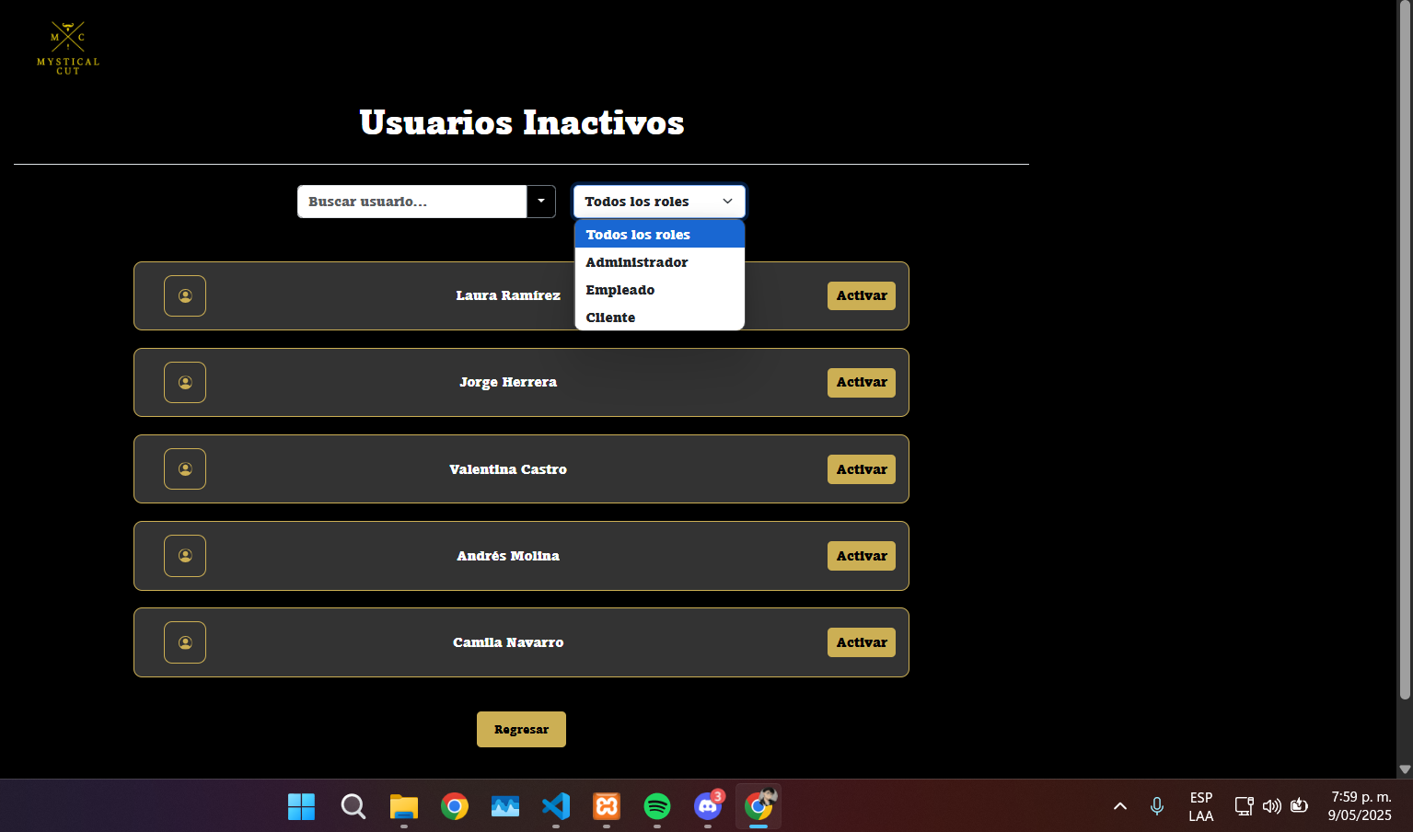 |  |  |  |  |  |  |  | EV03 | 3-Darle en Click en Filtar por Rol
 | EV04 | 4-Filtro por nombre |  | 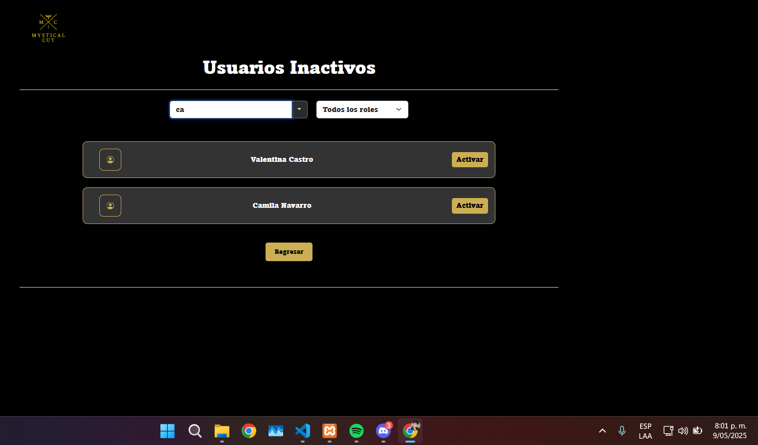 |  |  |  |  |  |  |  | EV04 | 4-Filtro por nombre
 | EV05 | 5-Darle click en el boton de regresasr |  |  |  |  |  |  |  |  |  | EV05 | 5-Darle click en el boton de regresasr

CasoDePrueba15
EJECUCION 1 | CASO DE PRUEBA INICIAL |  |  |  |  |  |  |  |  | EJECUCION 2 | CASO DE PRUEBA INICIAL
 | Id de Caso |  |  |  | CP015 |  |  |  |  |  | Id de Caso |  |  | CP015
 | Nombre de Caso de prueba |  |  |  | Buscar usuarios |  |  |  |  |  | Nombre de Caso de prueba |  |  | Buscar usuarios
 | Estado del Caso de Prueba |  |  |  | Nuevo |  |  |  |  |  | Estado del Caso de Prueba |  |  | Nuevo
 | Responsable |  |  |  | Oscar Andres Leon Galarza |  |  |  |  |  | Responsable |  |  | Oscar Andres Leon Galarza
 | Objetivo |  |  |  | Buscar un usuario |  |  |  |  |  | Objetivo |  |  | Buscar un usuario
 | Precondiciones |  |  |  | Haber iniciado sesion Como Administrador y estar en el modulo de Usuarios |  |  |  |  |  | Precondiciones |  |  | Haber iniciado sesion Como Administrador y estar en el modulo de Usuarios
 | Escrito por: |  |  |  | Harold David Hernandez Vasquez |  |  |  |  |  | Escrito por: |  |  | Harold David Hernandez Vasquez
 | Fecha de Creación |  |  |  | 2025-05-08 |  |  |  |  |  | Fecha de Creación |  |  | 2025-05-08
 | Commit |  |  |  | 22b606ccbc98a67c78653067e5940221bc9969a5 |  |  |  |  |  | Commit |  |  | 22b606ccbc98a67c78653067e5940221bc9969a5
 | Fecha Ejecución |  |  |  | 2025-05-09 |  |  |  |  |  | Fecha Ejecución |  |  | 2025-05-05
 | N° | Paso a Paso |  |  | Resultado Esperado | Mensaje | Exitoso |  | Evidencia (parte inferior) |  | N° | Paso a Paso |  | Resultado Esperado | Mensaje | Exitoso |  | Evidencia (parte inferior)
 |  |  |  |  |  |  | Si | No |  |  |  |  |  |  |  | Si | No
 | 1 | 1- Debe de ir al modulo de Usuarios |  |  | Pagina de Usuarios | ok | x |  | EV01 |  | 1 | 1- Debe de ir al modulo de Usuarios |  | Pagina de Usuarios | ok | x |  | EV01
 | 2 | 2- Darle click en buscar usuario y colocar el nombre |  |  | busqueda | ok | x |  | EV02 |  | 2 | 2- Darle click en buscar usuario y colocar el nombre |  | busqueda | ok | x |  | EV02
 | Resultado esperado del caso de prueba |  |  |  | Modificar el estado de un usuario a Activo o inhabilitado |  |  |  | Resultado |  | Resultado esperado del caso de prueba |  |  | Modificar el estado de un usuario a Activo o inhabilitado |  |  |  | Resultado
 | campos |  | Boton |  |  | boton |  |  | Usuario |  | campos |  | Boton |  | boton |  |  | Usuario
 | ejemplo |  | usuarios |  |  | Buscar |  |  | Usuario encontrado |  | ejemplo |  | usuarios |  | Buscar |  |  | Usuario encontrado

 | Tipo campo |  | String |  |  | String |  |  | string |  | Tipo campo |  | String |  | String |  |  | string
 | Restricción |  | N/A |  |  | N/A |  |  | N/A |  | Restricción |  | N/A |  | N/A |  |  | N/A
 | Valor por defecto |  | N/A |  |  | N/A |  |  | N/A |  | Valor por defecto |  | N/A |  | N/A |  |  | N/A
 | Permite modificar |  | NO |  |  | SI |  |  | SI |  | Permite modificar |  | NO |  | SI |  |  | SI
 | Obligatorio |  | SI |  |  | SI |  |  | SI |  | Obligatorio |  | SI |  | SI |  |  | SI
EJECUCION 1 | EVIDENCIAS |  |  |  |  |  |  |  |  |  | EVIDENCIAS
 | N° | Paso a Paso |  |  |  |  |  |  |  |  | N° | Paso a Paso
 | EV01 | 1- Debe de ir al modulo de Usuarios |  |  |  |  |  |  |  |  | EV01 | 1- Debe de ir al modulo de Usuarios

 | EV02 | 2- Darle click en buscar usuario y colocar el nombre |  | 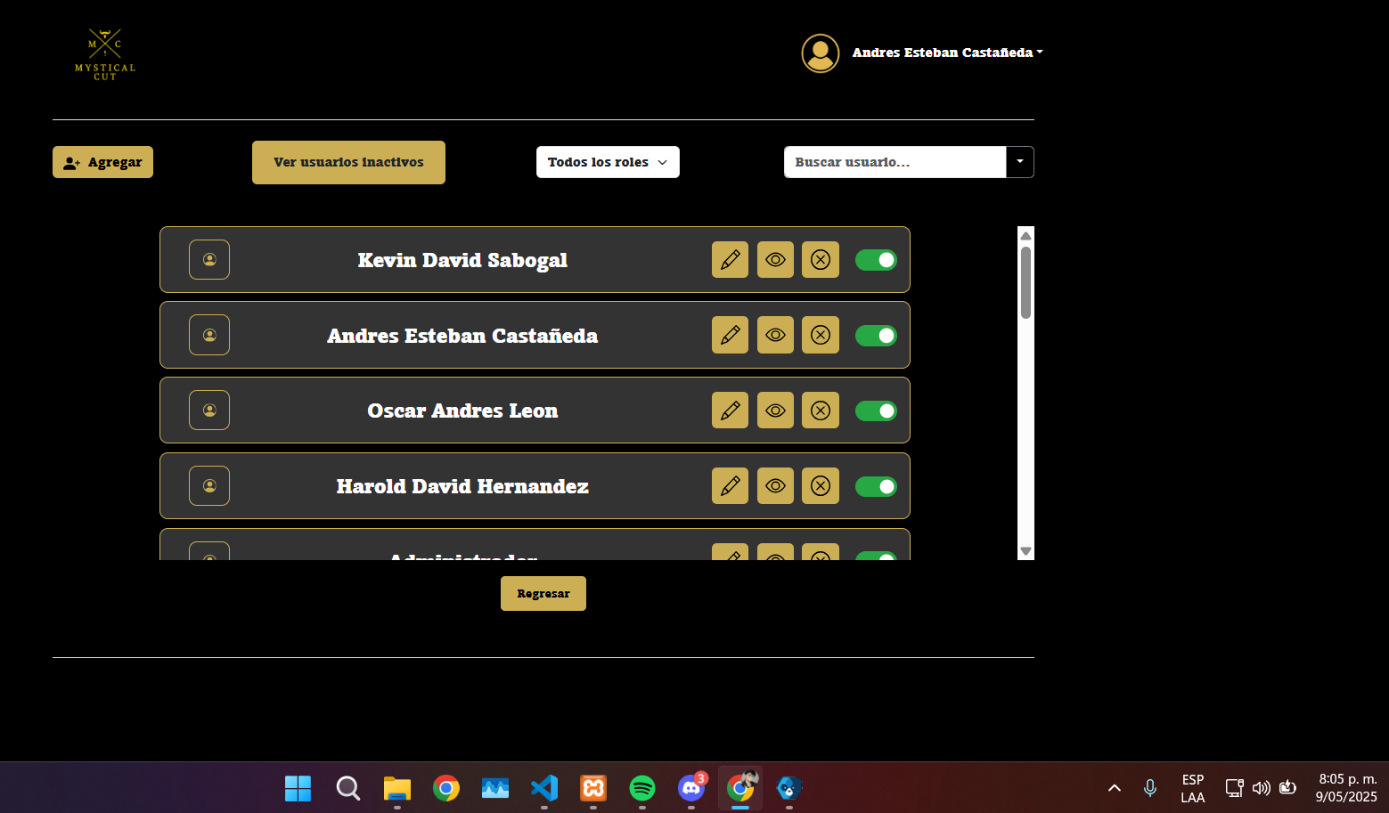 |  |  |  |  |  |  | EV02 | 2- Darle click en buscar usuario y colocar el nombre

